ユーザ登録
 | クリック | 入力 | 確認

一、登録画面

１、ユーザ登録

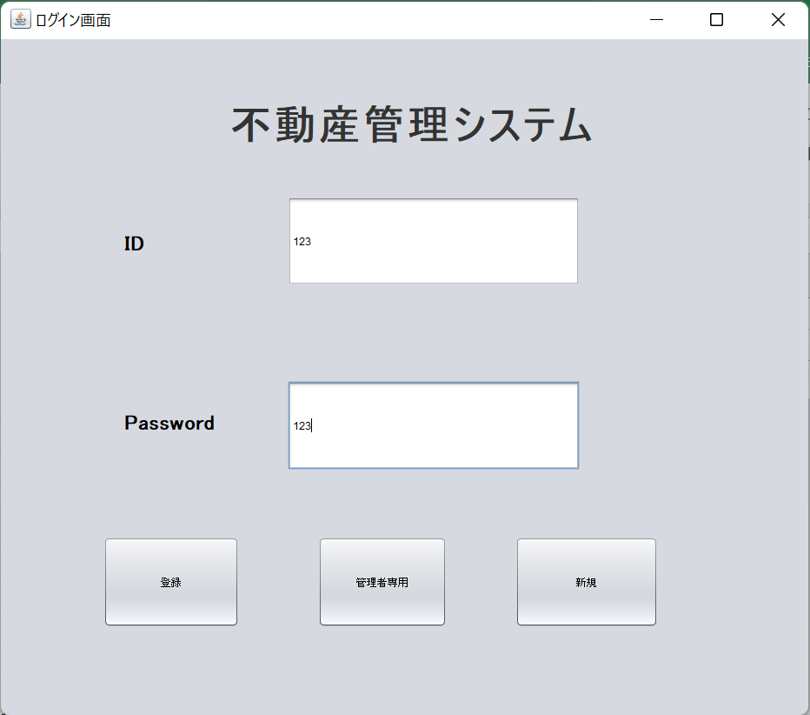

２、管理者登録

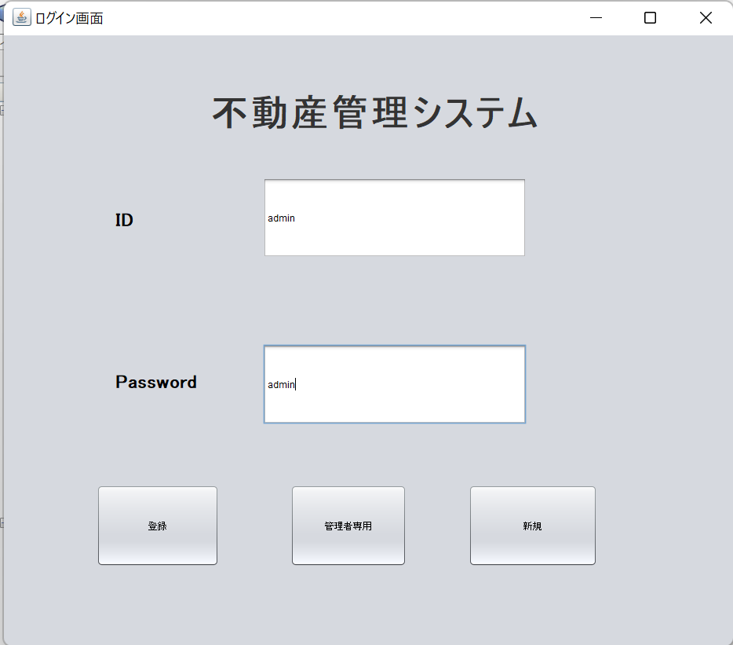

３、ユーザ新規

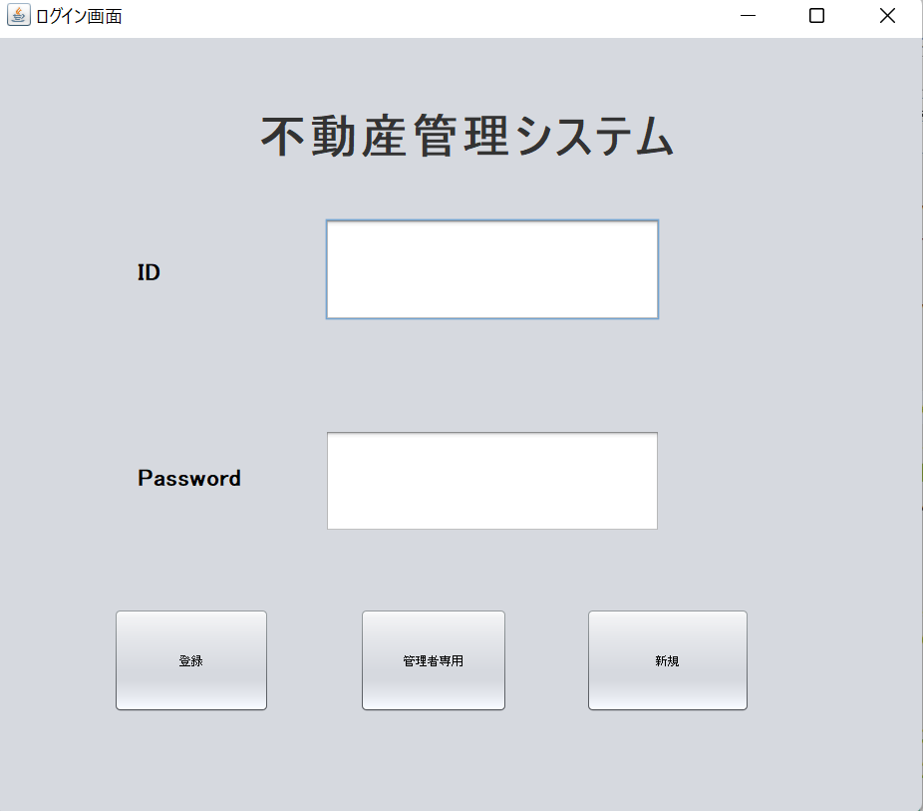

４、ログイン権限チェック

５、ログインユーザチェック

ユーザ新規
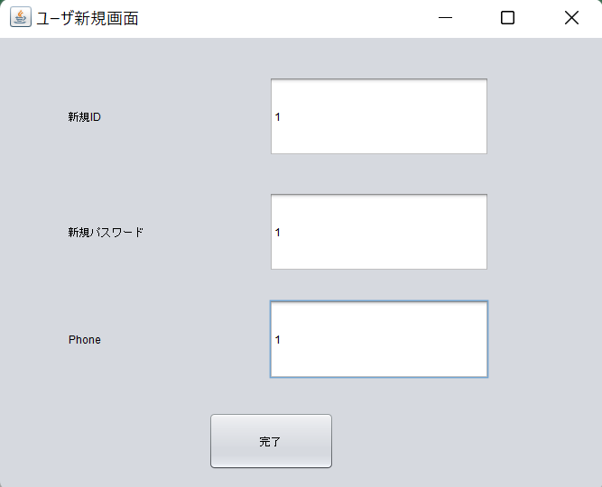
 | クリック | 入力 | 確認

一、ユーザ新規画面

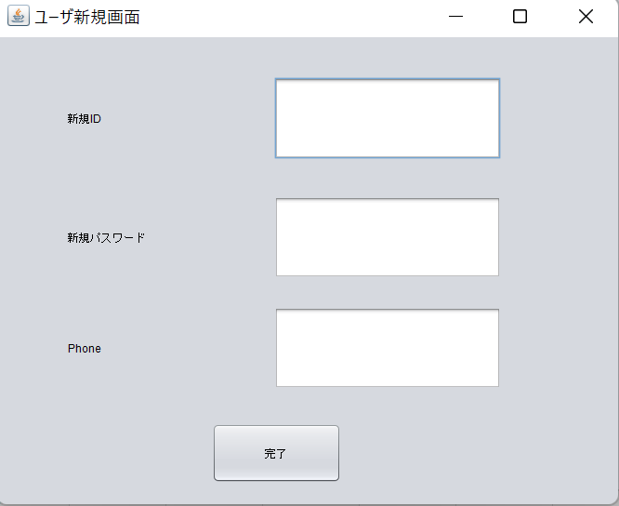

１、ユーザ新規

Homeページ操作
 | クリック | 入力 | 確認

一、Homeページ操作

１、物件一覧

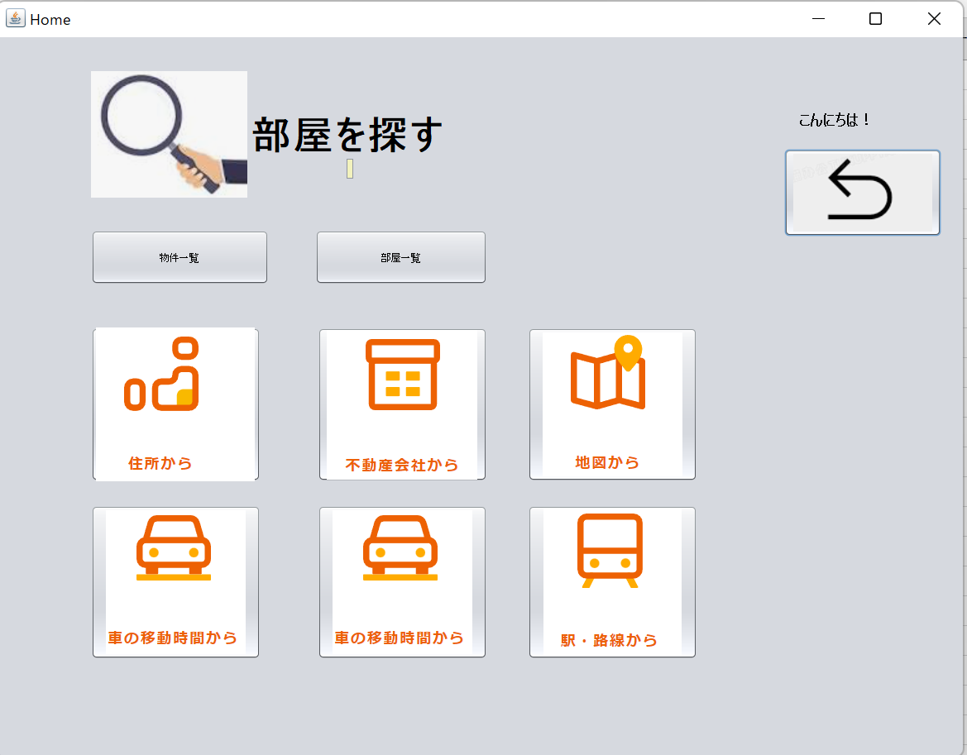

２、部屋一覧

３、住所から物件、部屋探す

４、不動産会社から物件、部屋探す

５、戻る

物件一覧
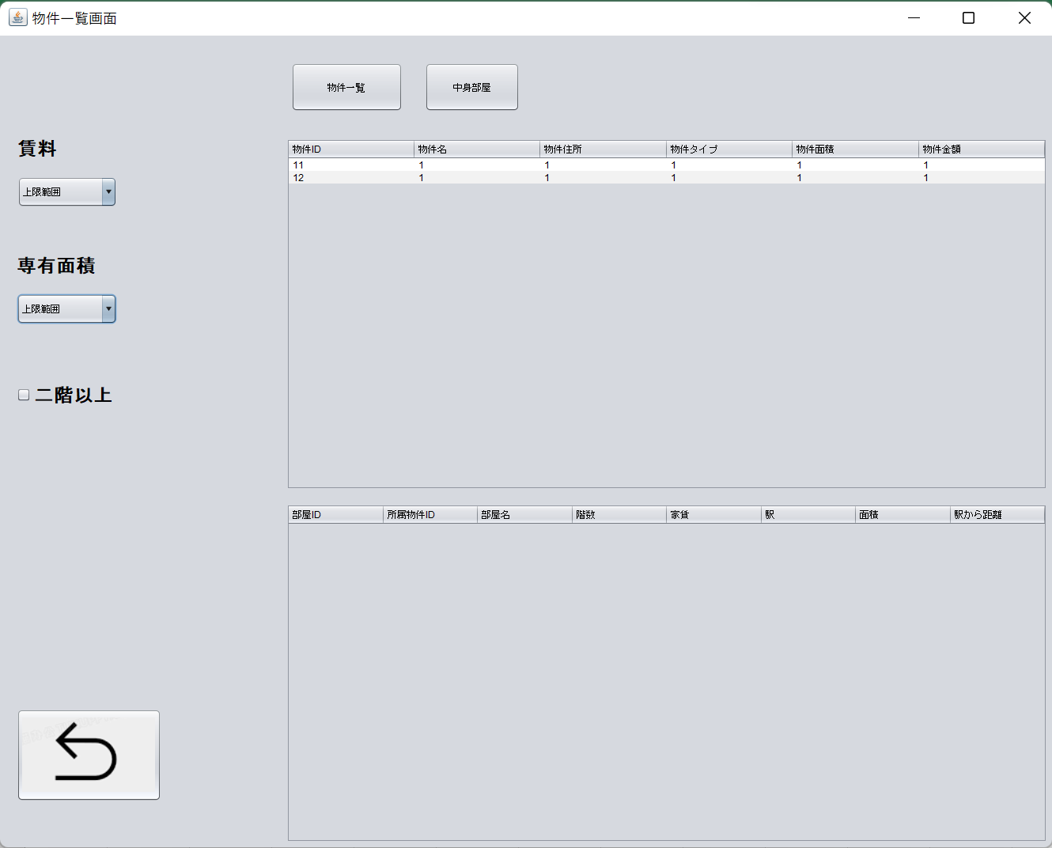
 | クリック | 入力 | 確認

一、物件一覧画面

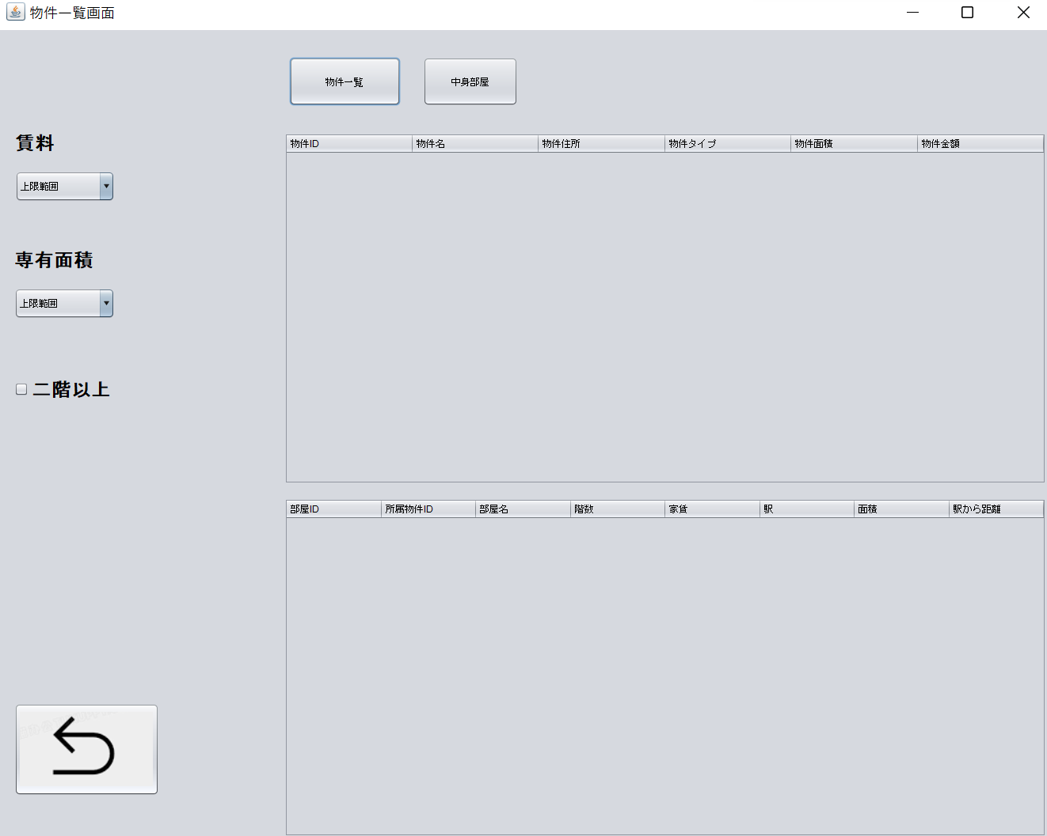

１1、物件一覧ボタンを押す

1.2、物件情報が表示されます

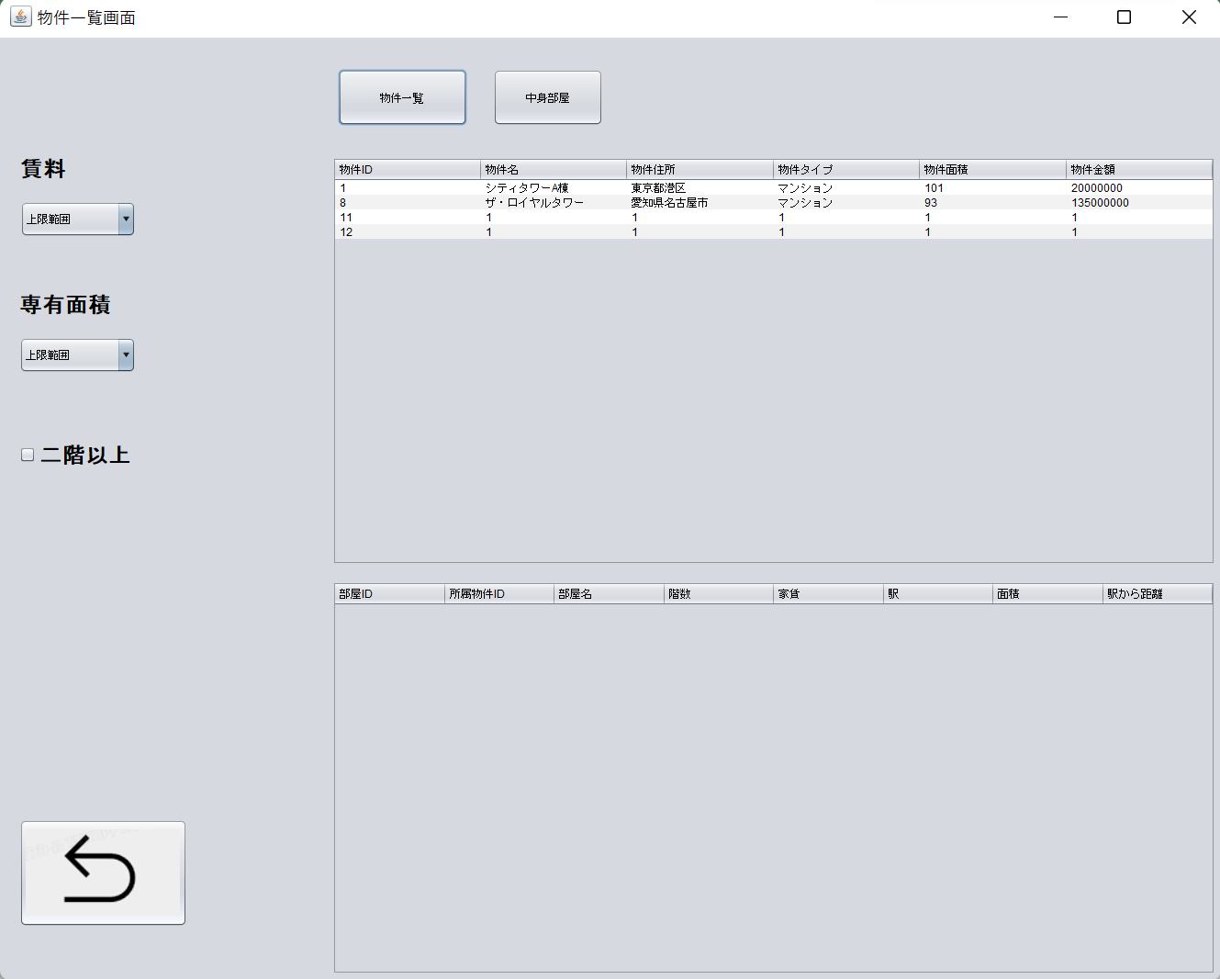

2.1、物件の中身部屋一覧
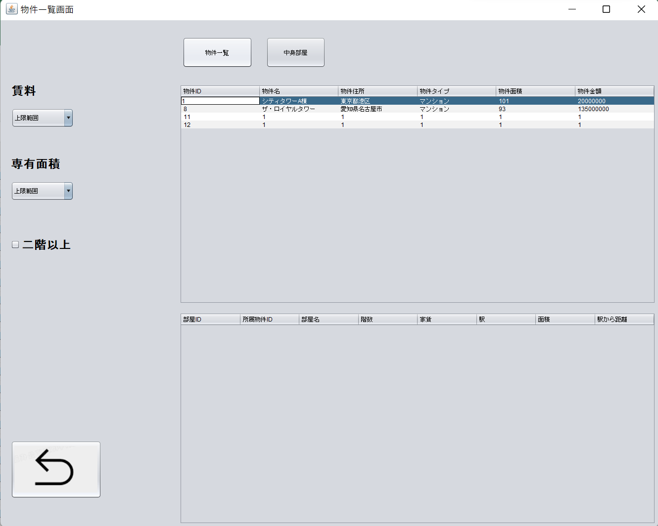

2.2、物件の中身部屋表示されます

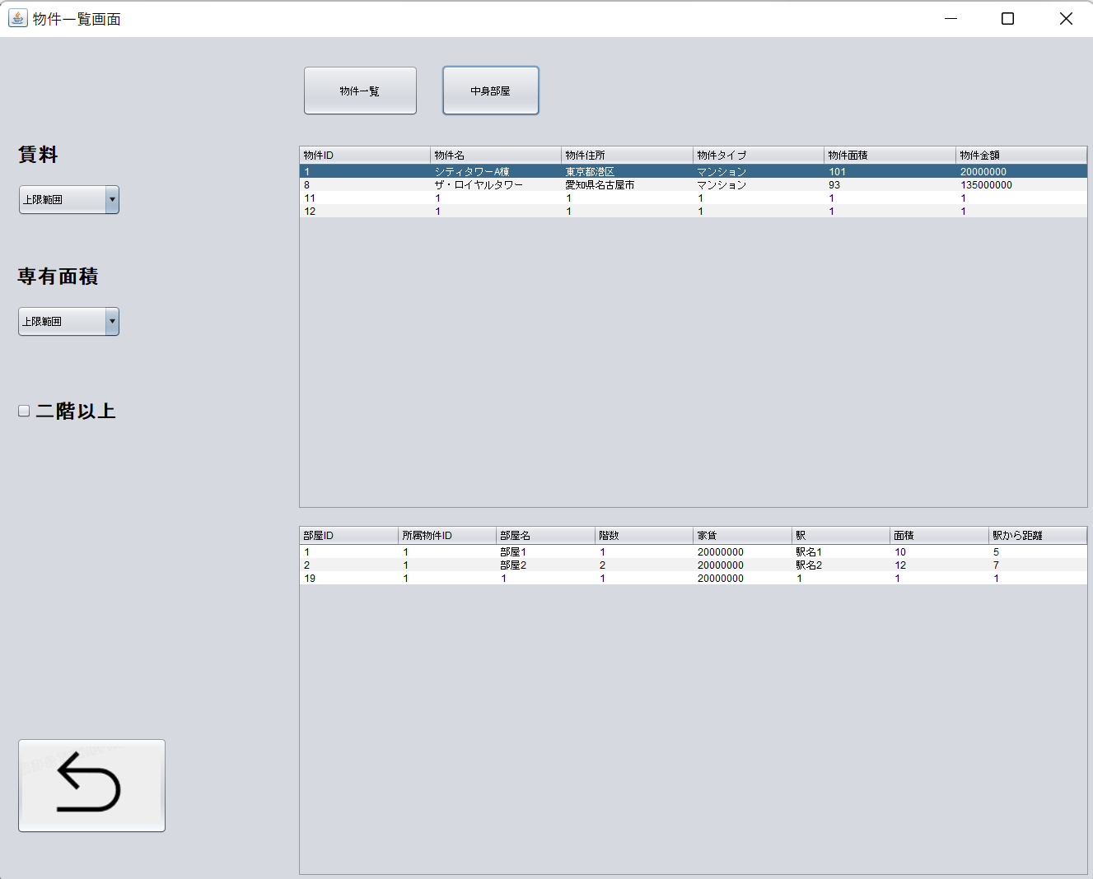

3.1、賃料によって物件一覧

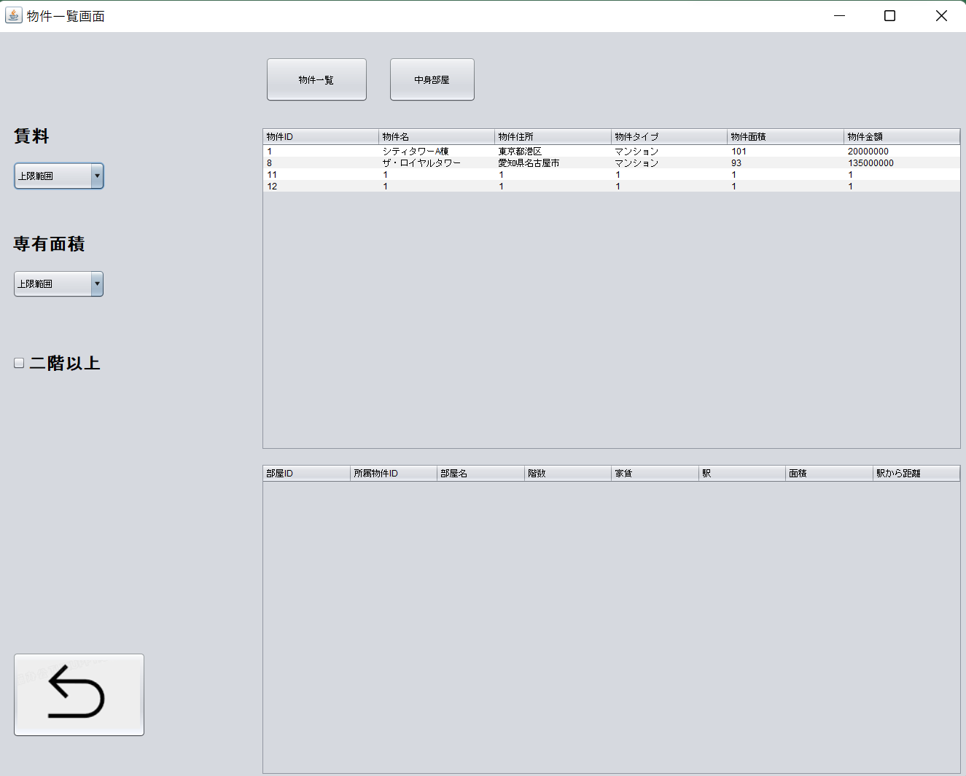

3.2、賃料範囲選び
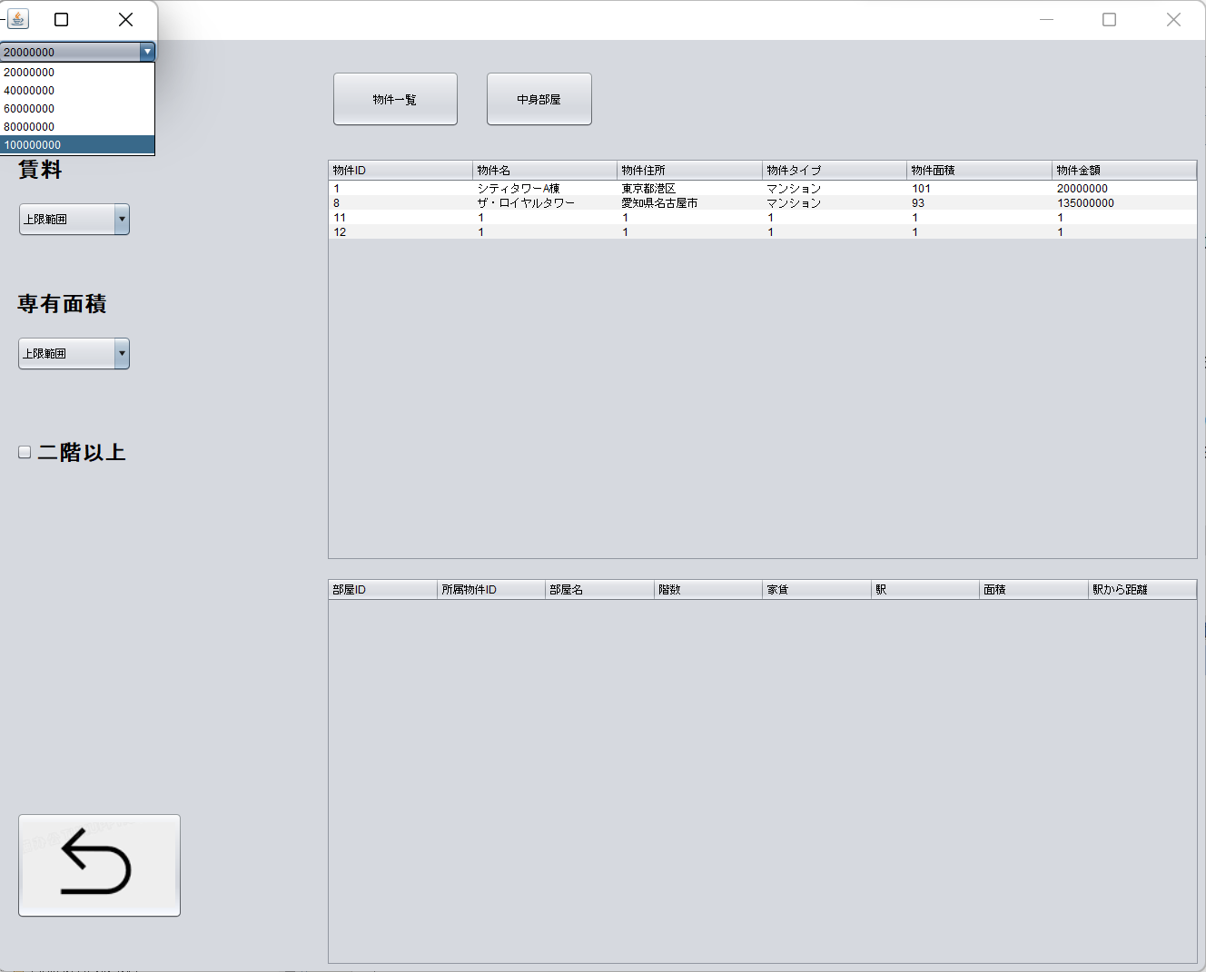

3.3、物件表示されます

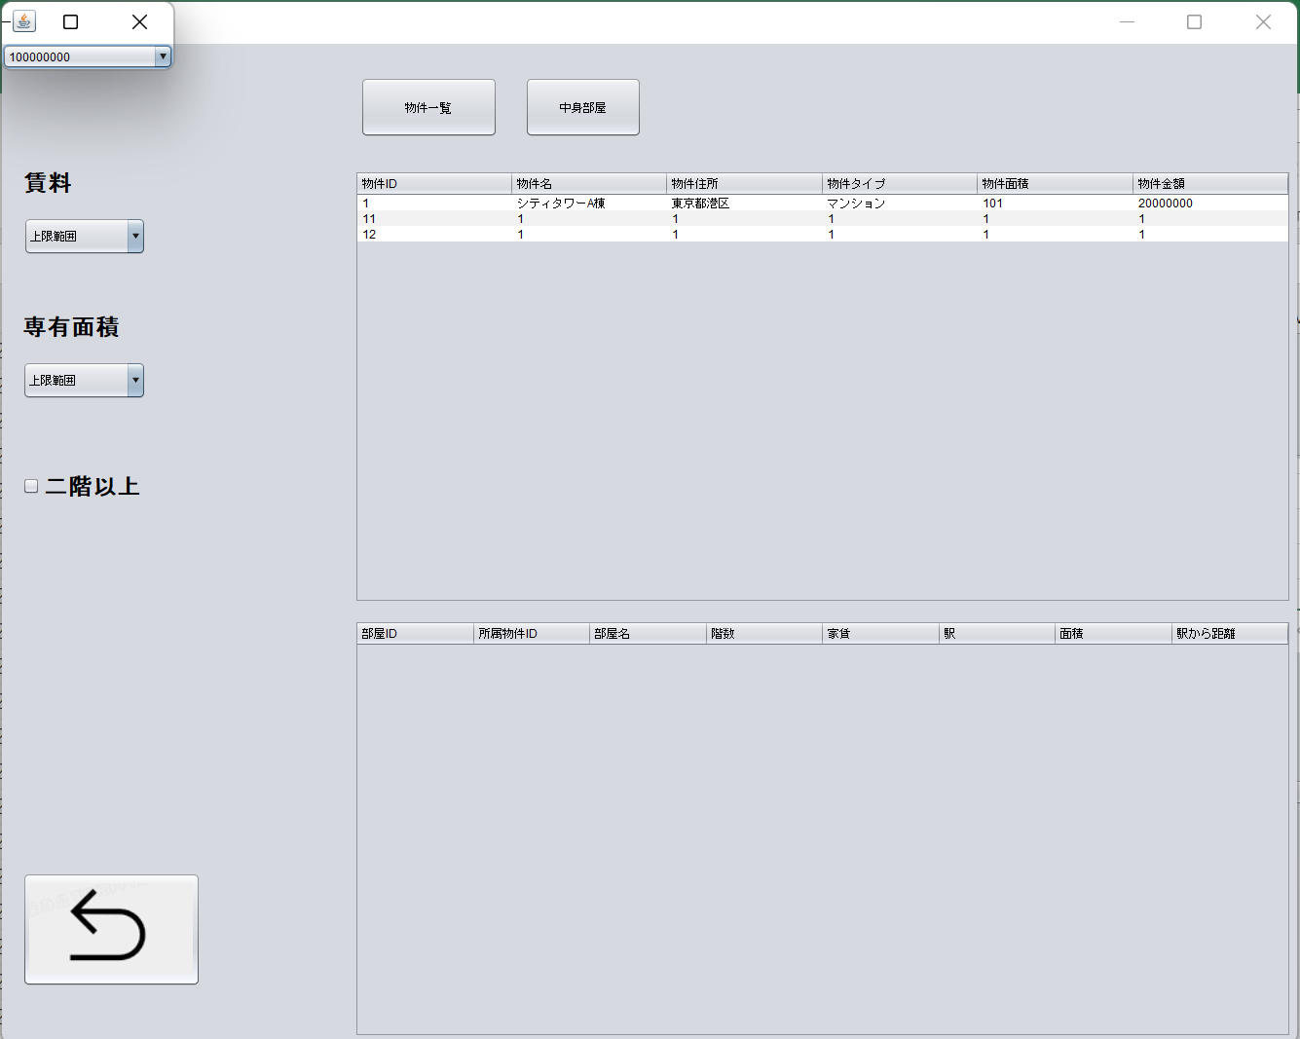

4.1、面積によって物件一覧

4.2、面積範囲選び
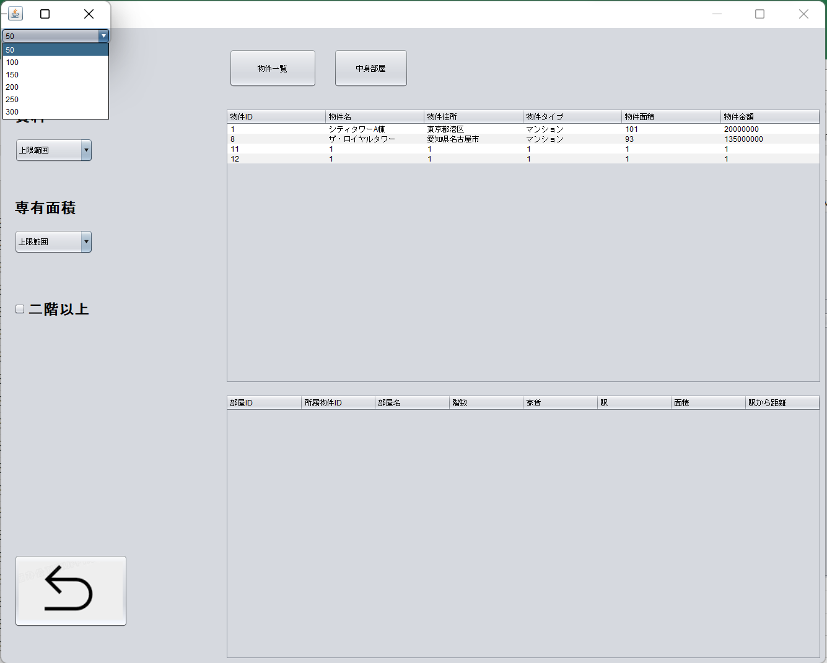

4.3物件表示されます

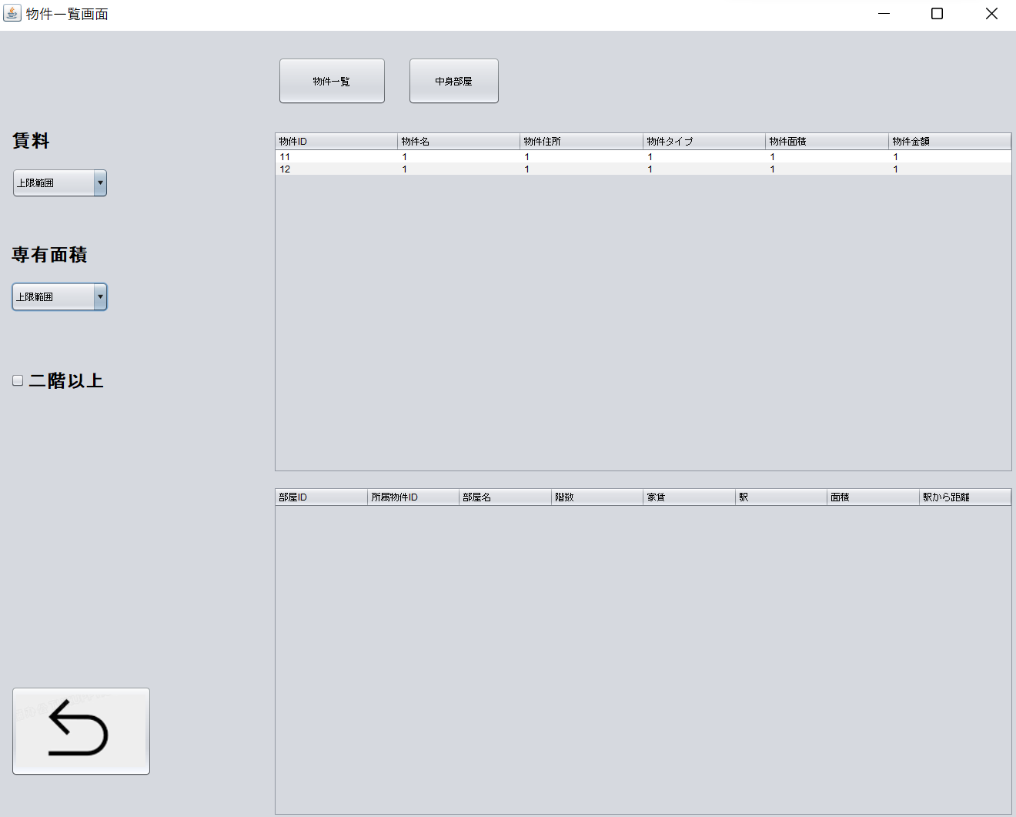

5.1、階数ボックスをチェック、物件情報が表示されます

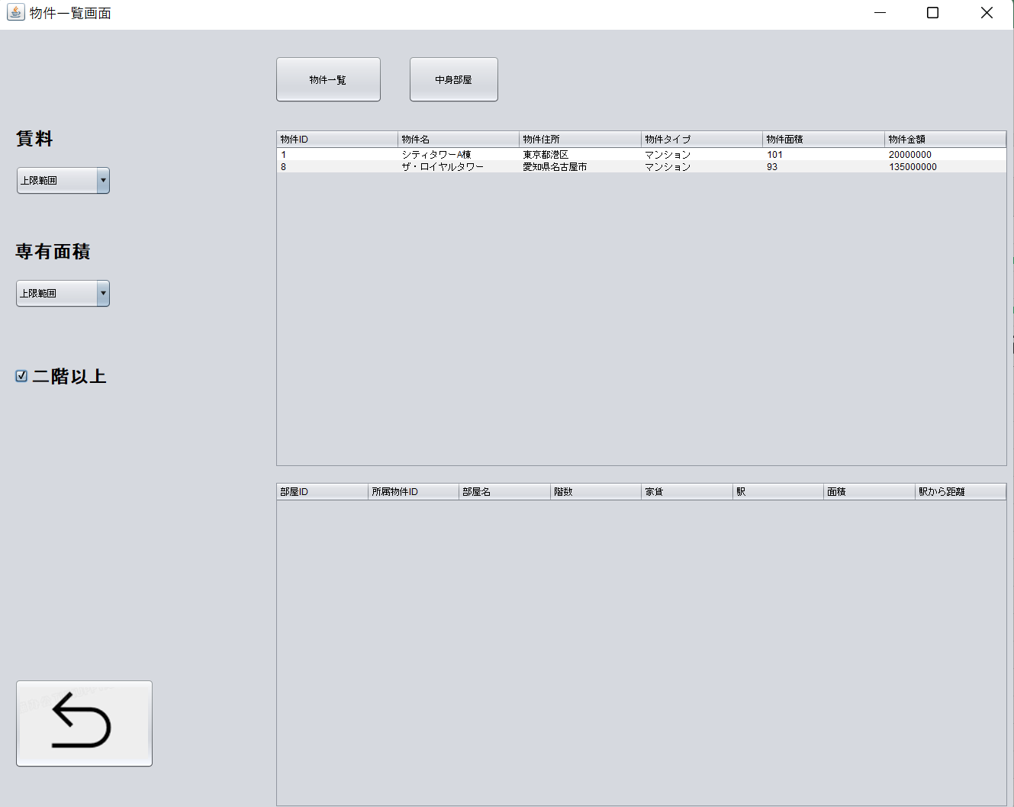

6.1、戻る

部屋一覧
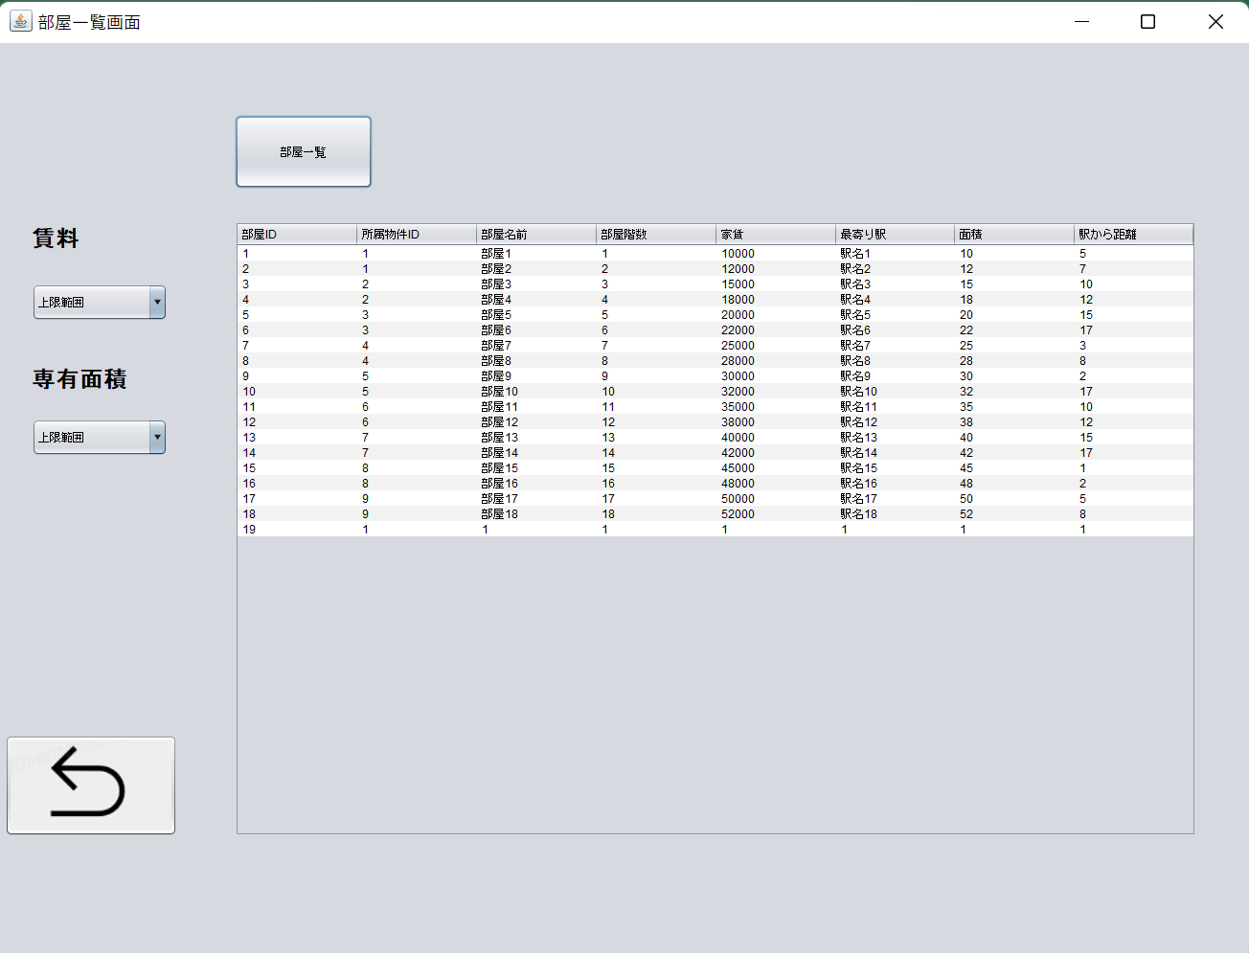
 | クリック | 入力 | 確認

一、部屋一覧画面

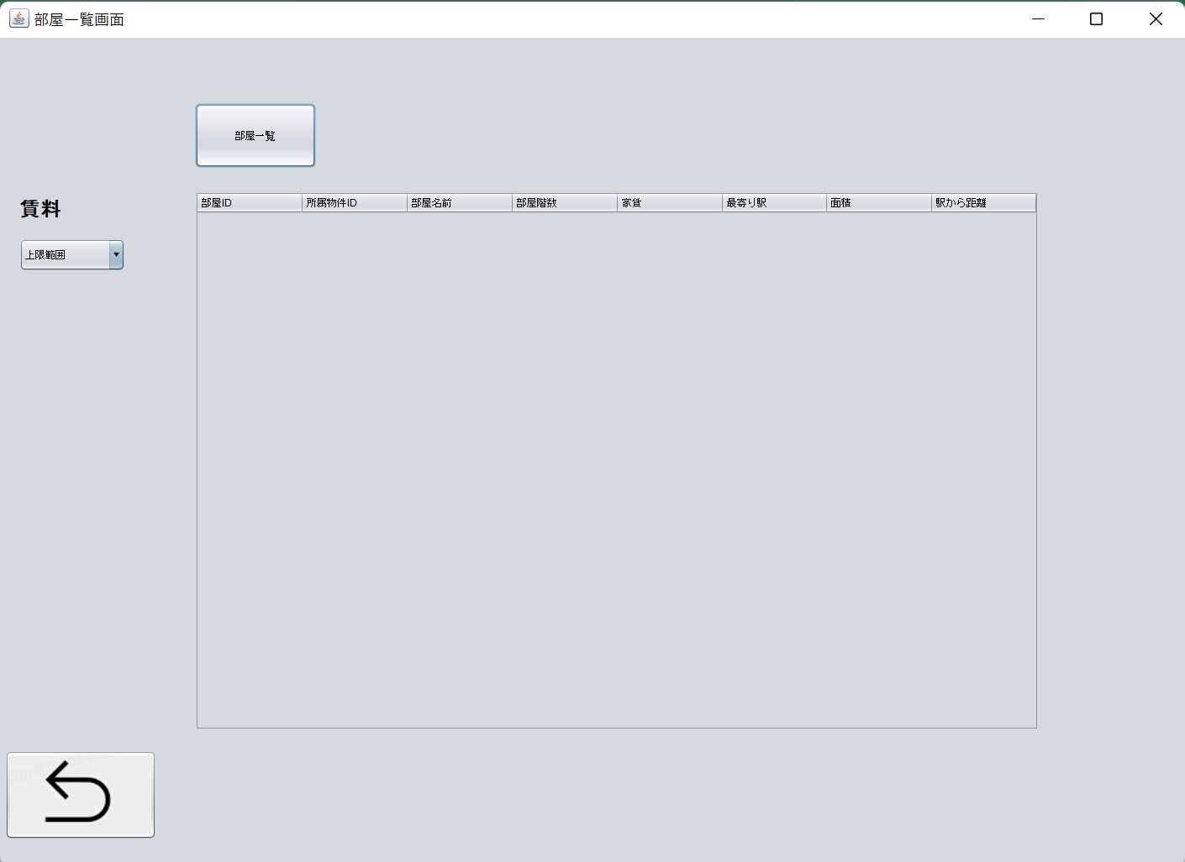

1.1、部屋一覧

1.2、部屋表示されます
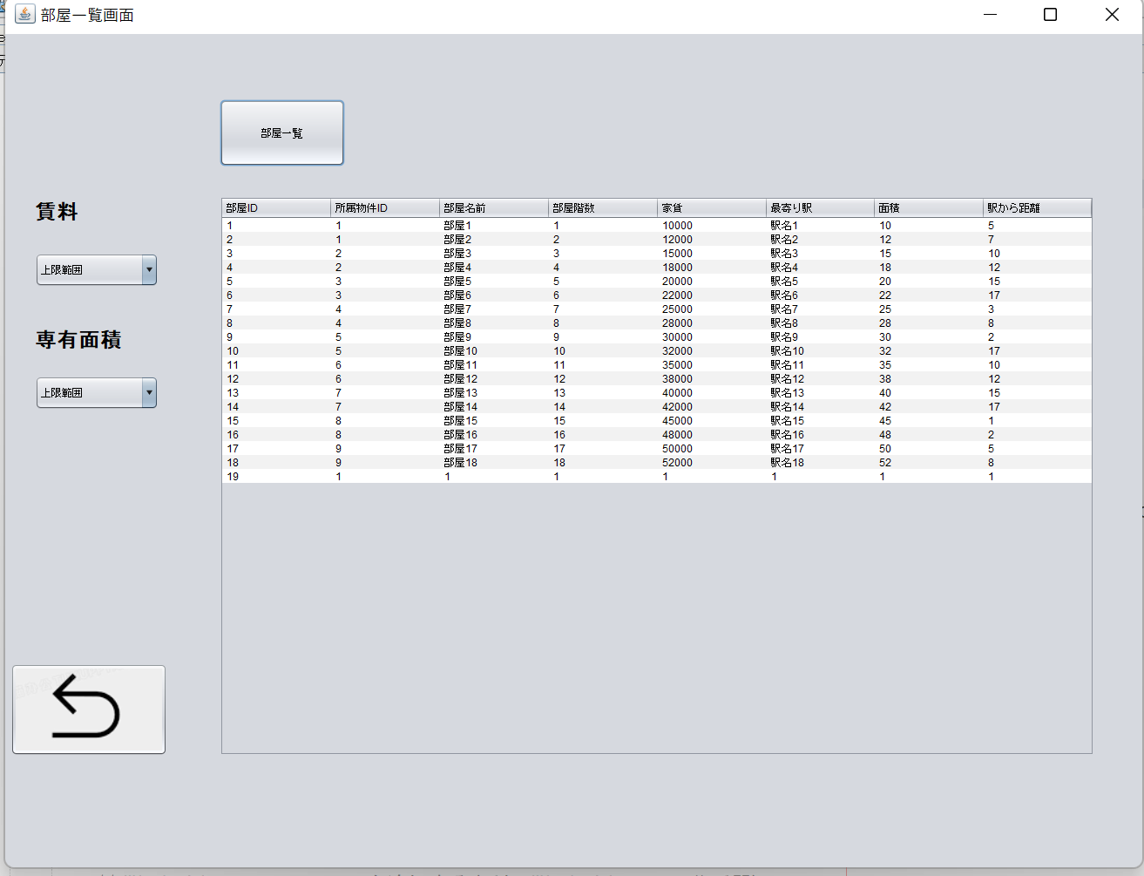

2.1、賃料のコンボボックスクリック

2.2、賃料範囲選びます


2.3、部屋表示されます

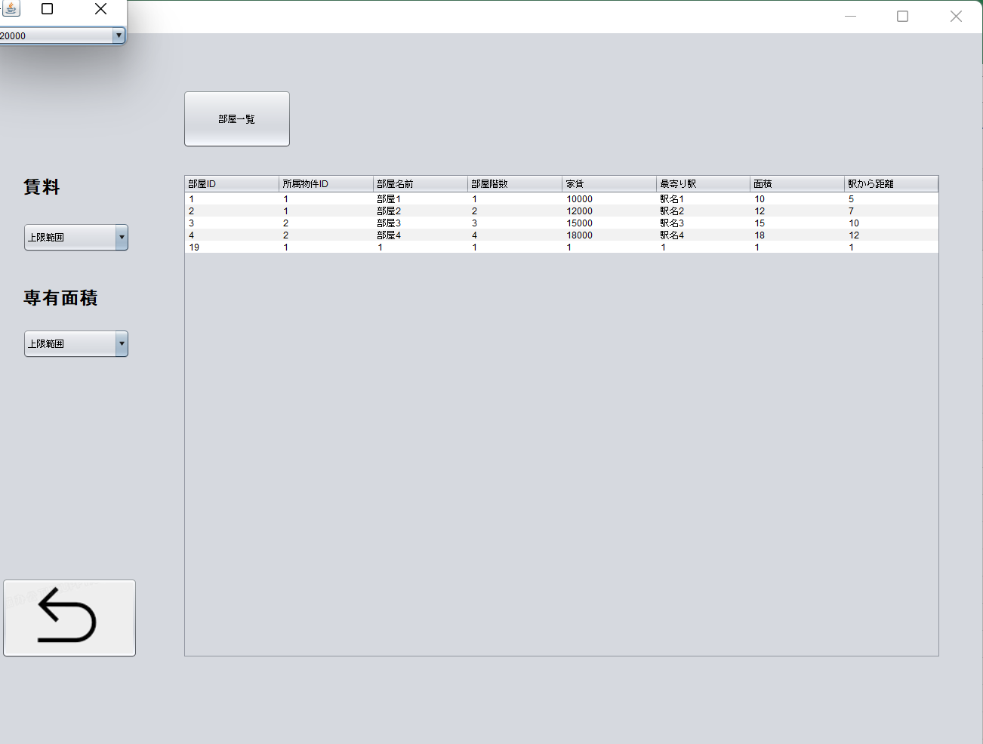

3.1、専用面積コンボボックスクリック

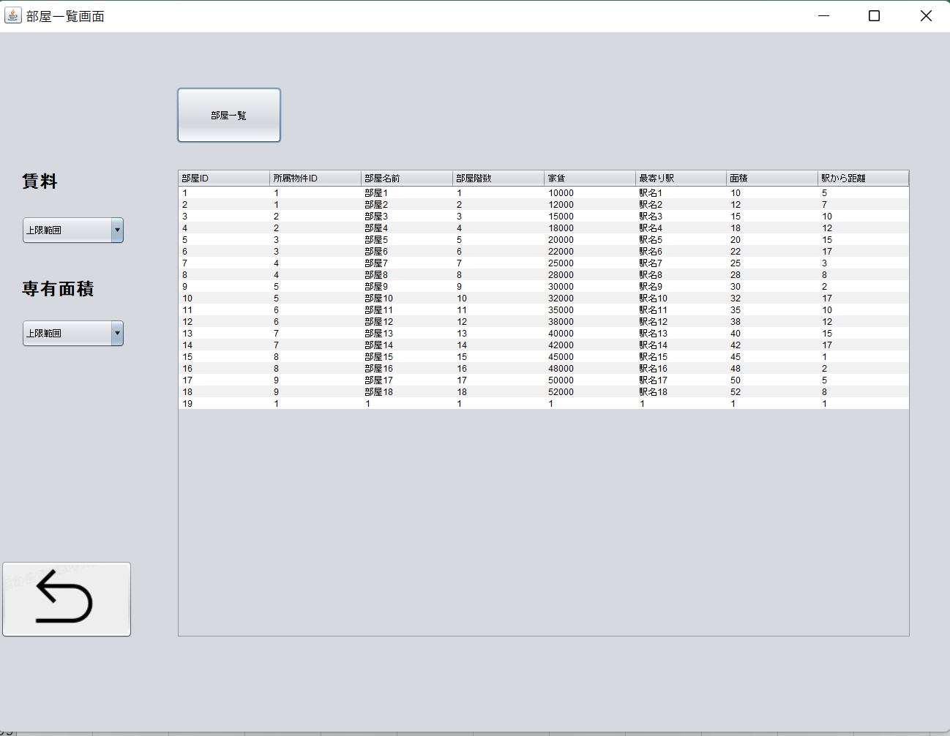

3.2、面積範囲選びます

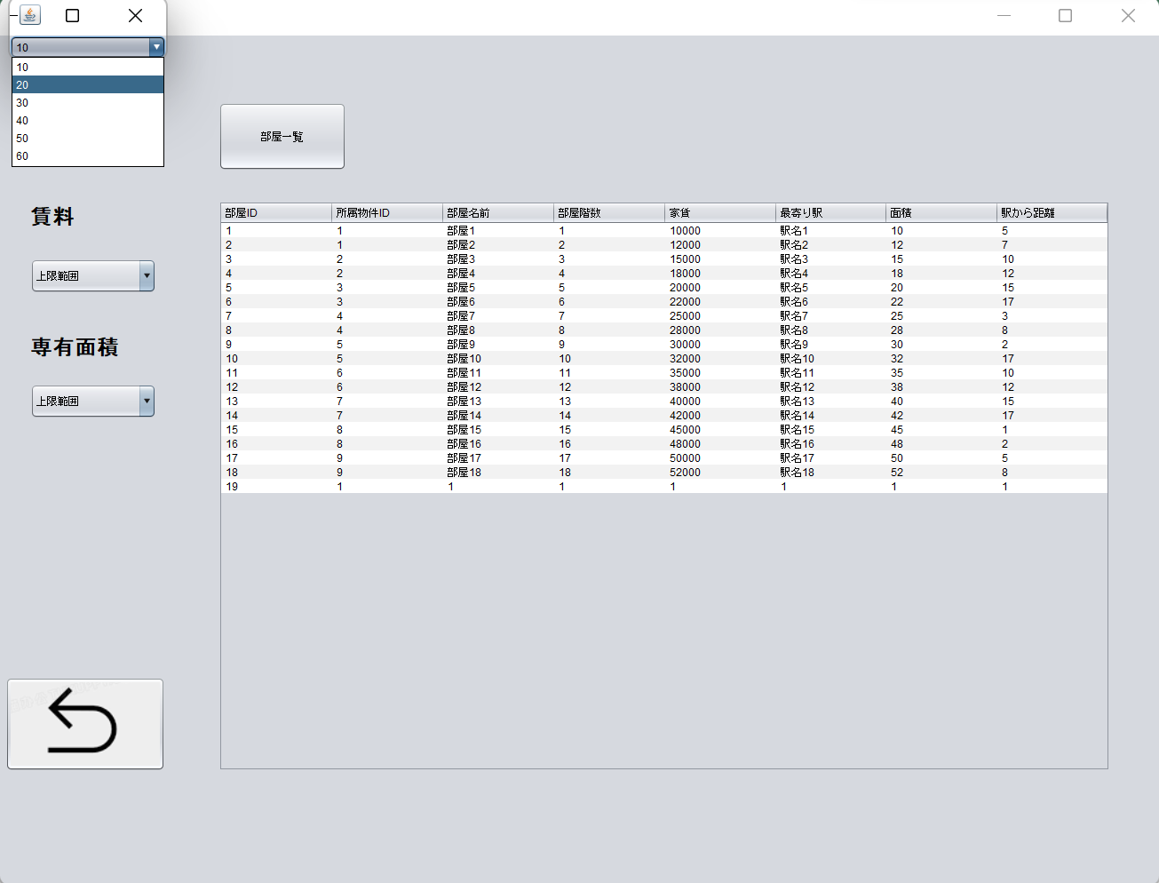

3.3、部屋情報が表示されます

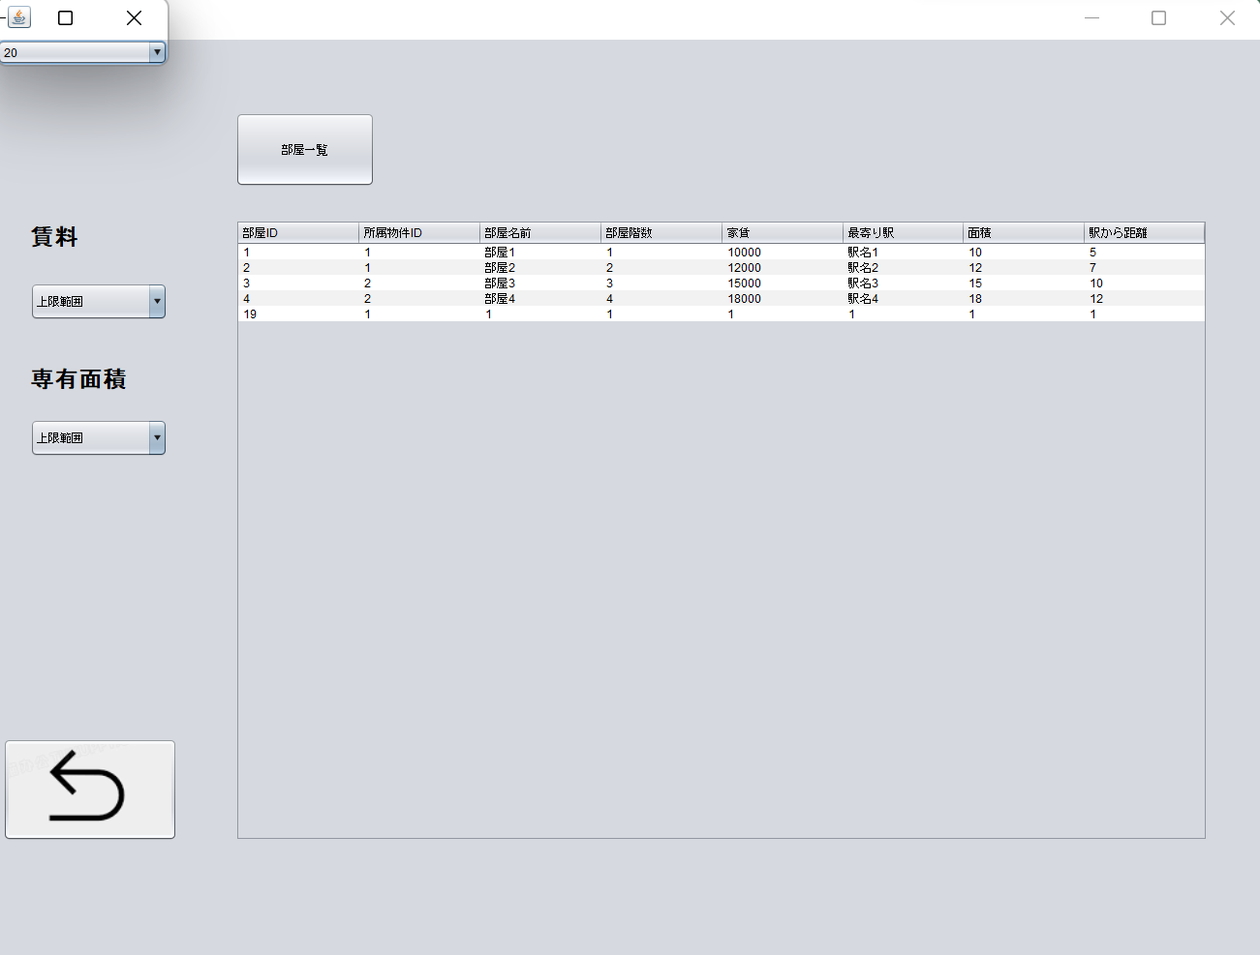

4.1、戻りやじるしボタンをクリック

住所から探す
 | クリック | 入力 | 確認

一、住所から探す画面

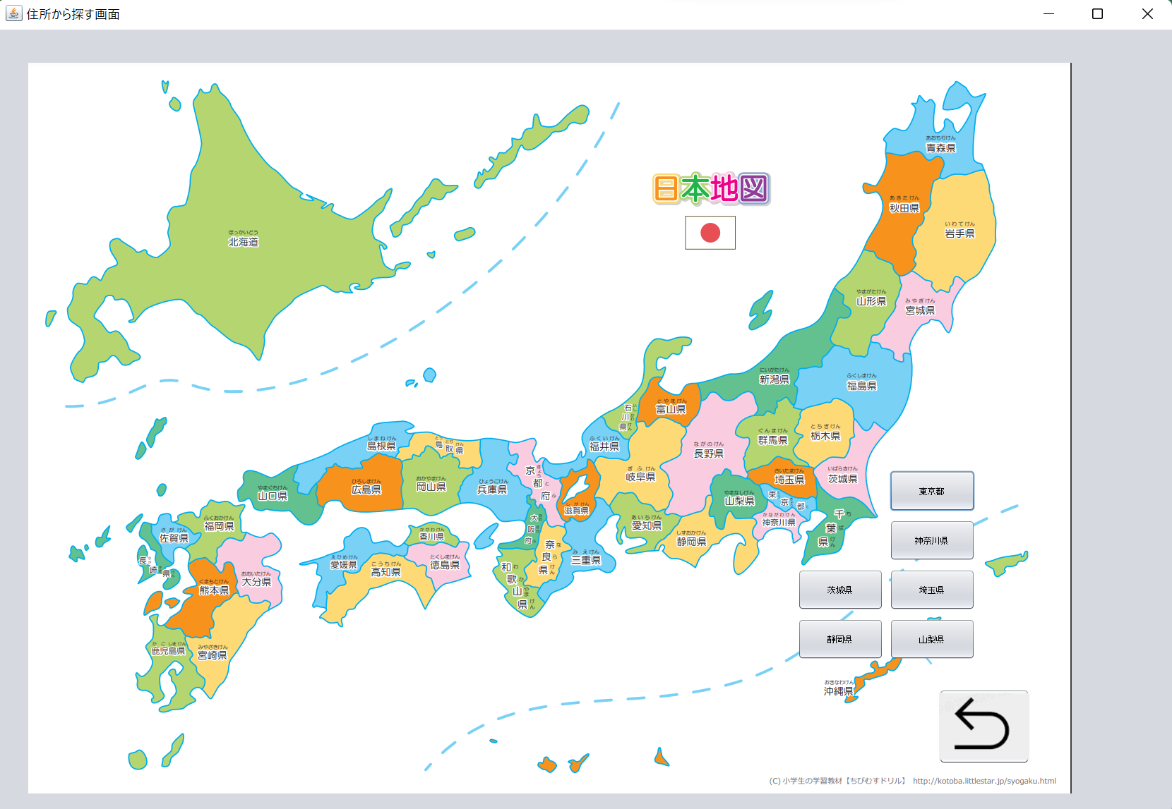

1.1、東京をクリック

2.1、戻りボタンをクリック

住所から探す２（東京物件画面）
 | クリック | 入力 | 確認

一、東京物件画面

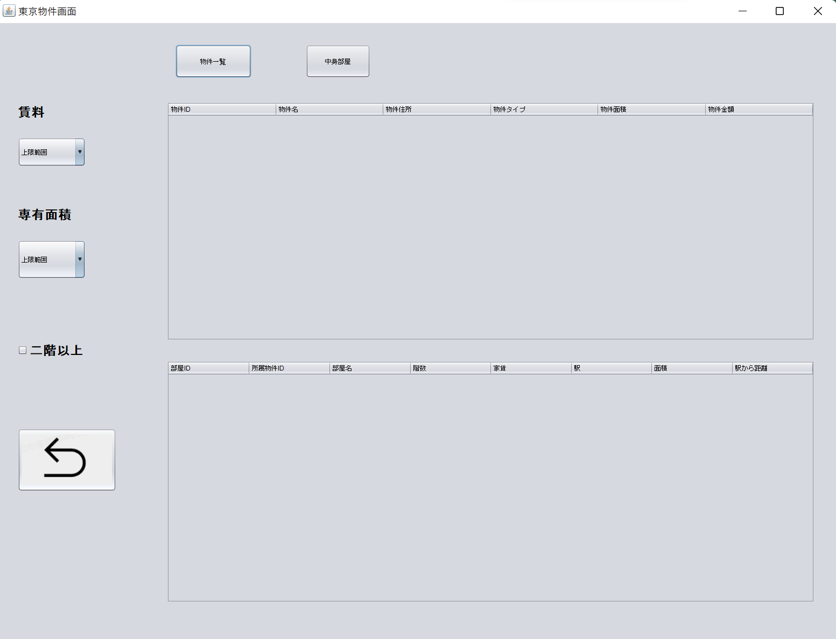

シート物件一覧と同じ

不動産会社から探す
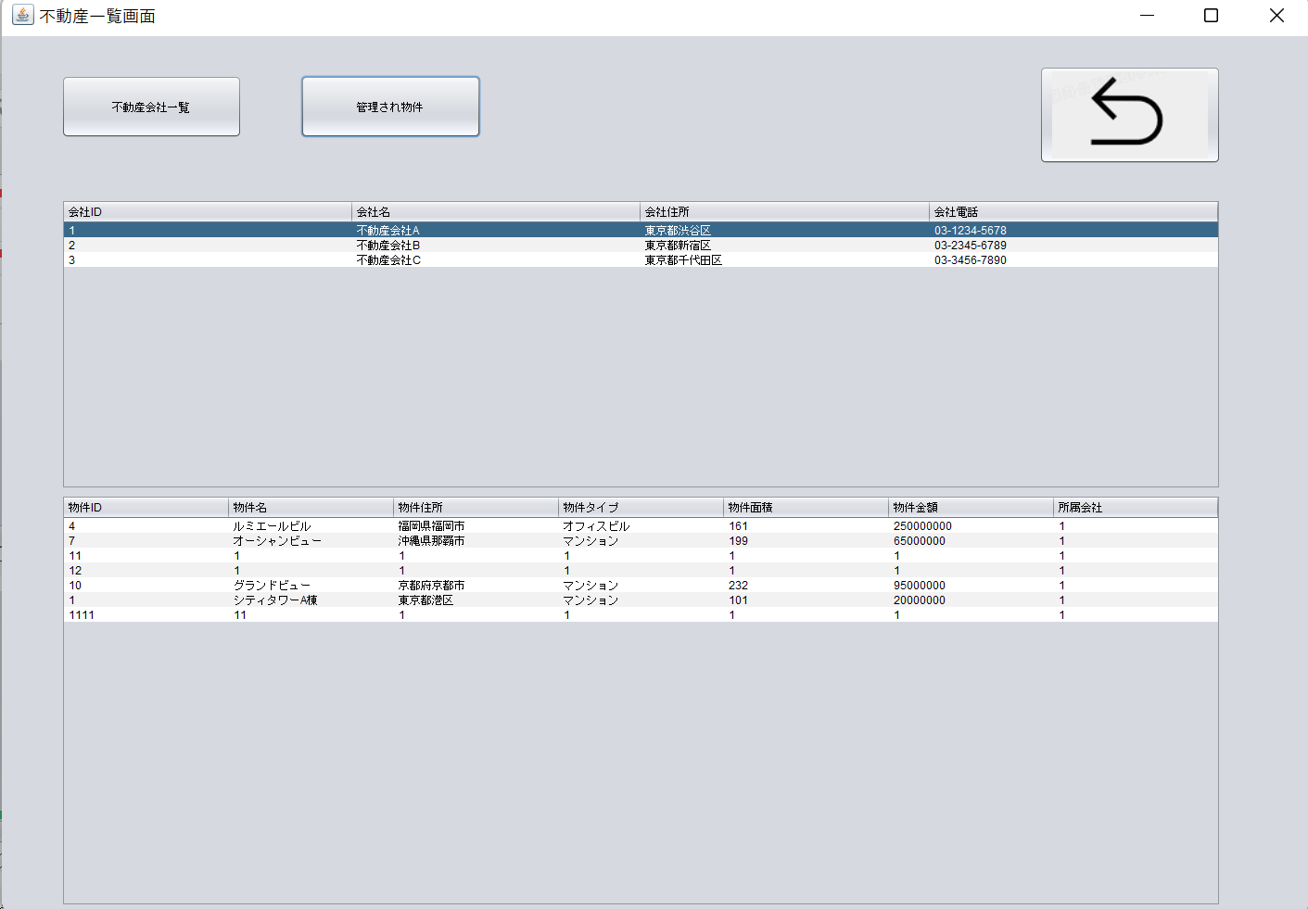
 | クリック | 入力 | 確認

一、不動産会社一覧画面

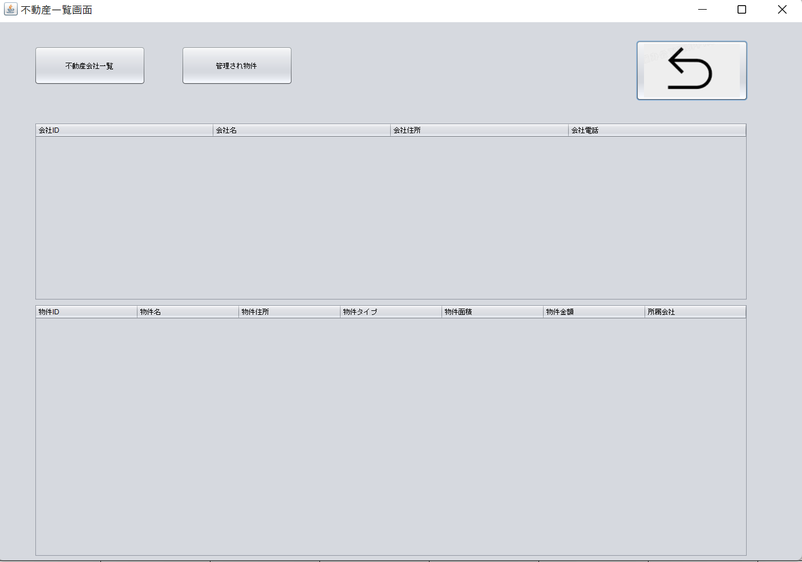

1.1、不動産会社一覧ボタンをクリック

1.2、不動産会社情報が表示されます

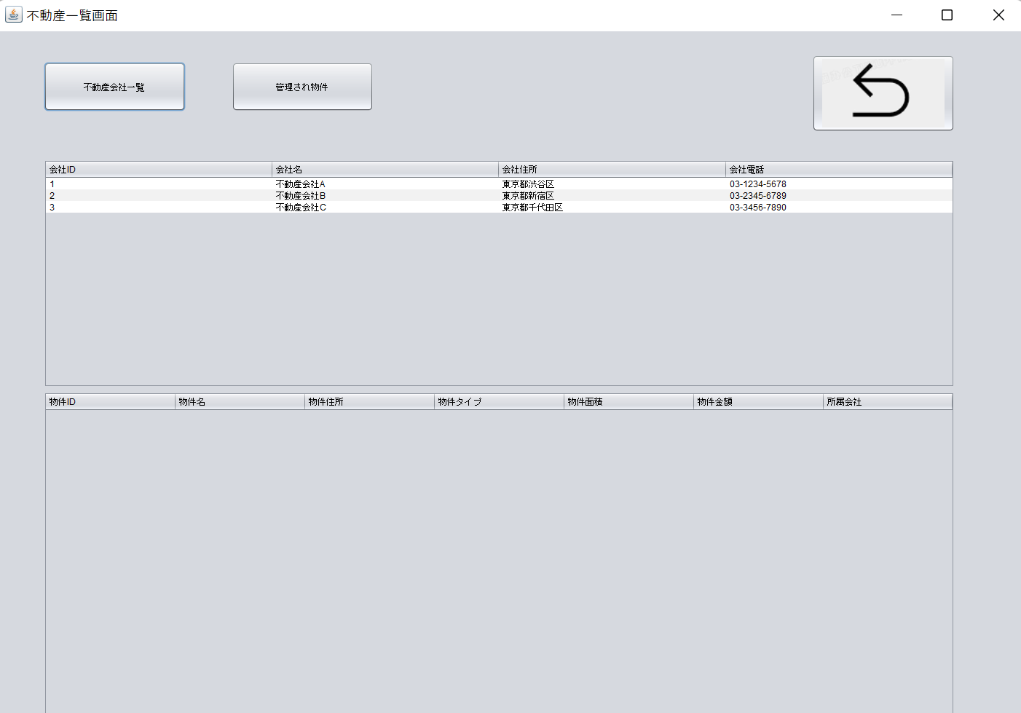

2.2、不動産会社を選択し
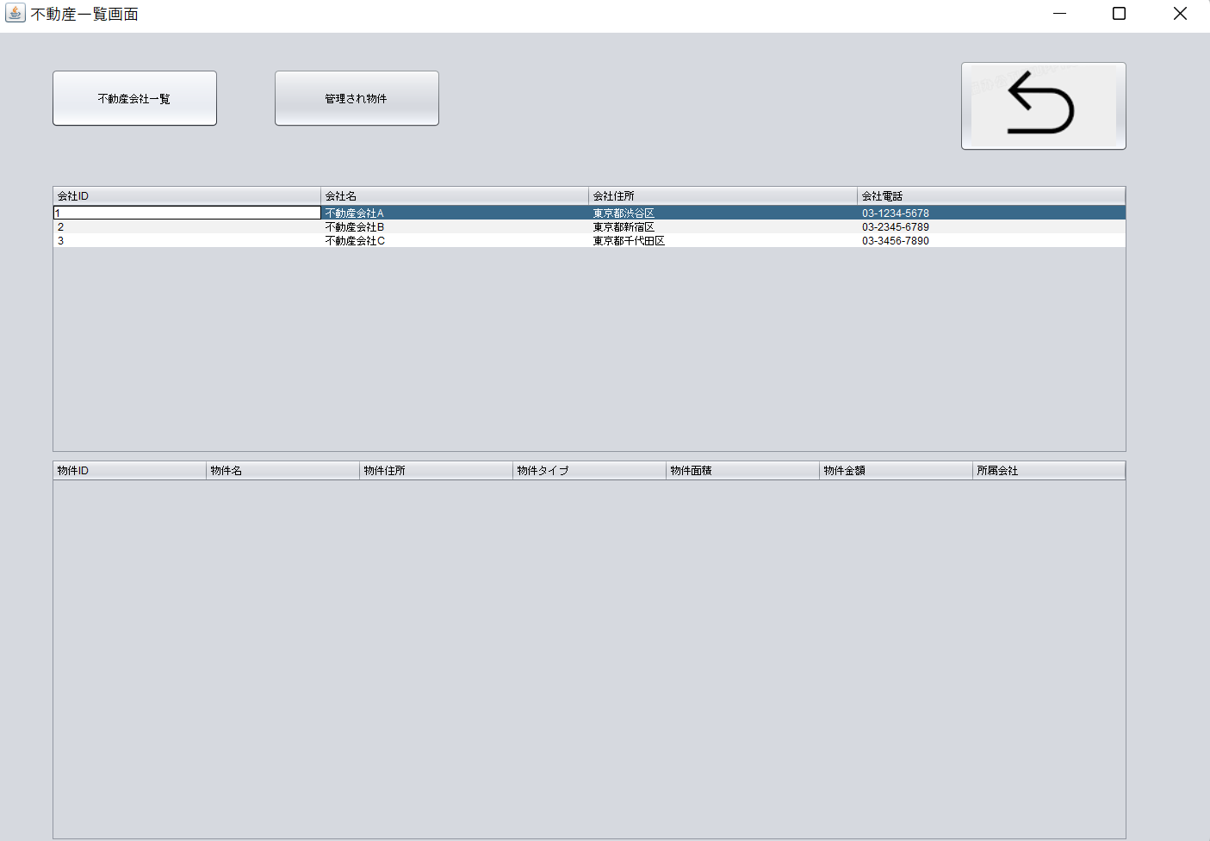

2.2、管理され物件ボタンをクリック

2.3、物件情報が表示されます

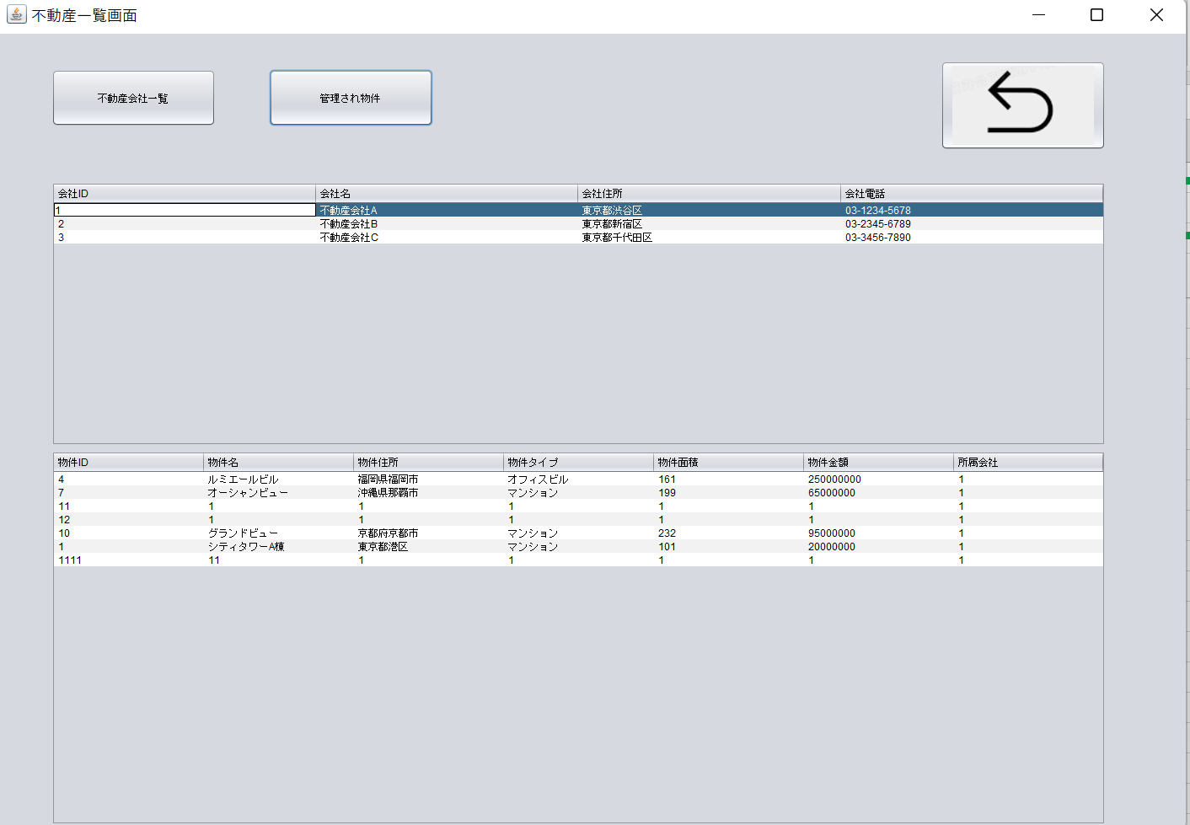

3.1、戻りボタンをクリック

管理者TOP画面
 | クリック | 入力 | 確認

一、管理者画面
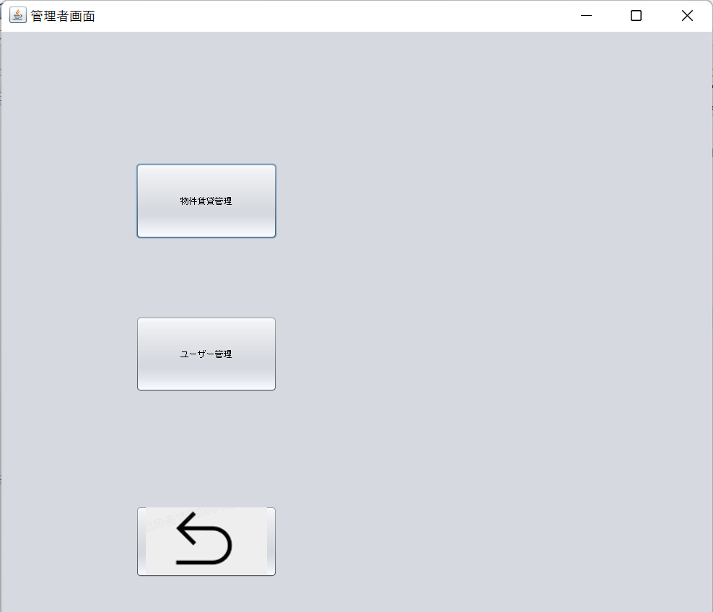

1.1、物件賃貸管理ボタンをクリック

2.1、ユーザ管理ボタンをクリック

3.1戻りボタンをクリック

管理画面
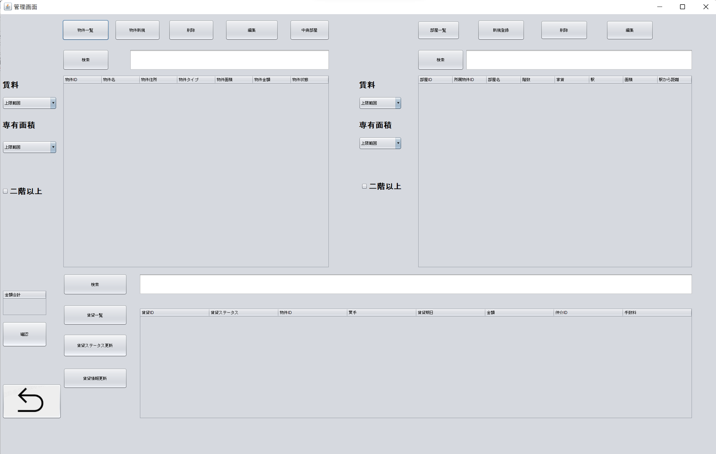
 |  | クリック | 入力 | 確認

一、管理画面

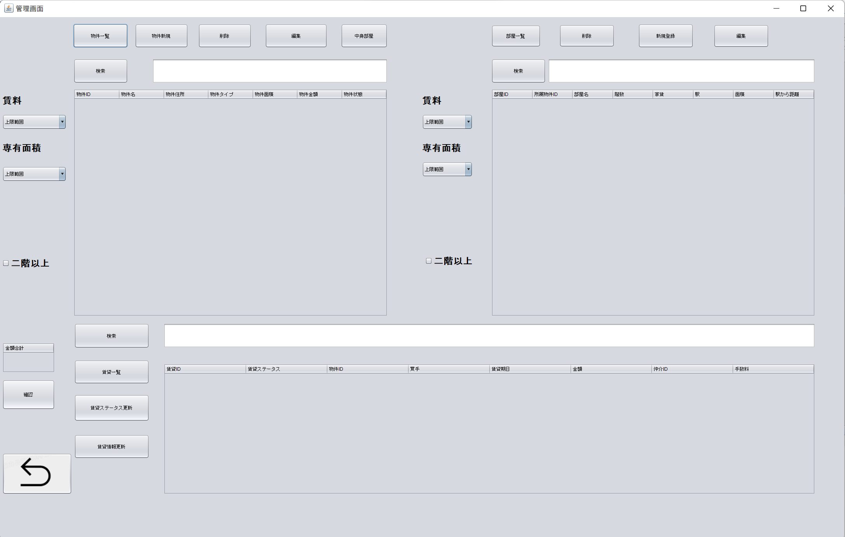

1.1、物件、部屋賃貸一覧ボタンをクリック

1.2、物件、部屋、賃貸情報が表示されます

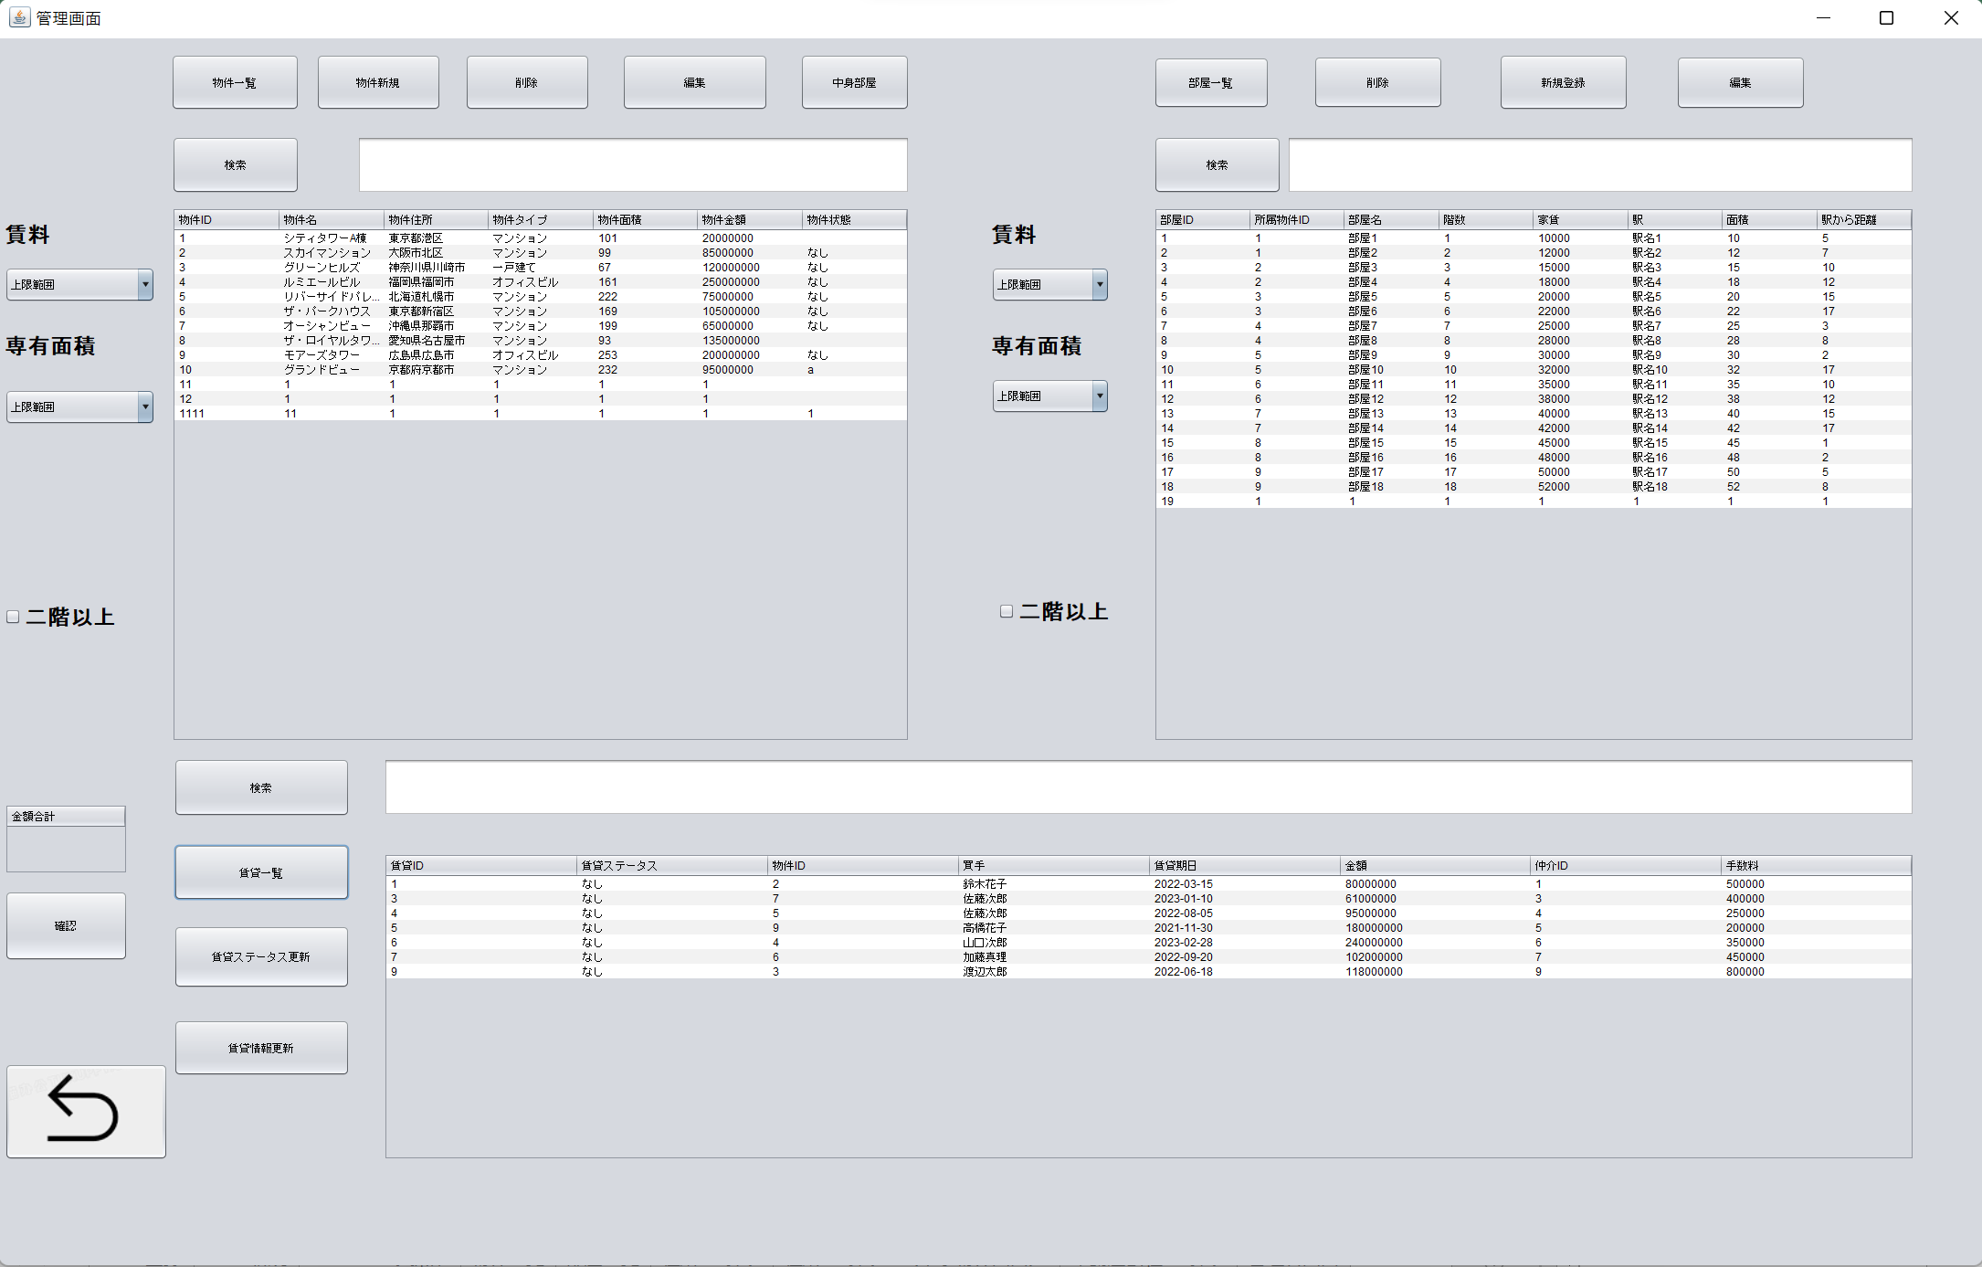

2.1、物件新規ボタンをクリック

3.1、削除したい物件の行をクリックしてから、削除ボタンをクリック
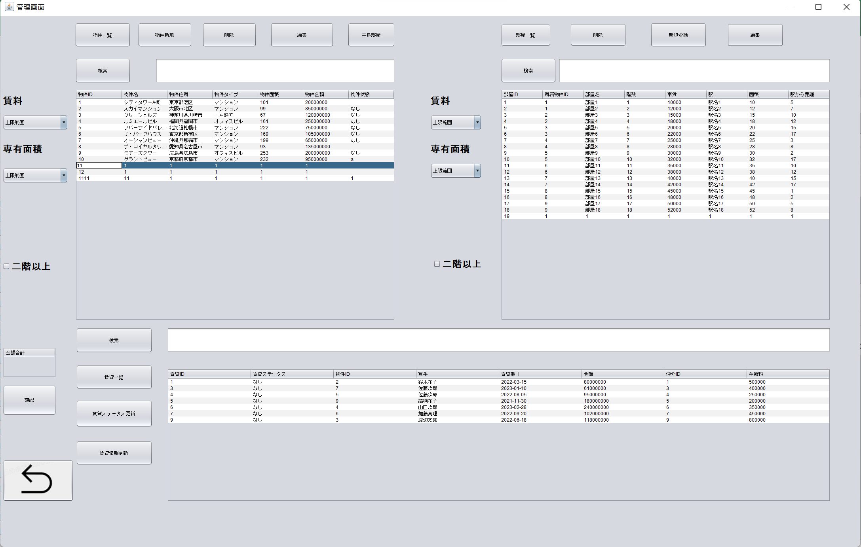

4.1、編集したい物件をクリック

4.2、情報を入力し、編集ボタンをクリック
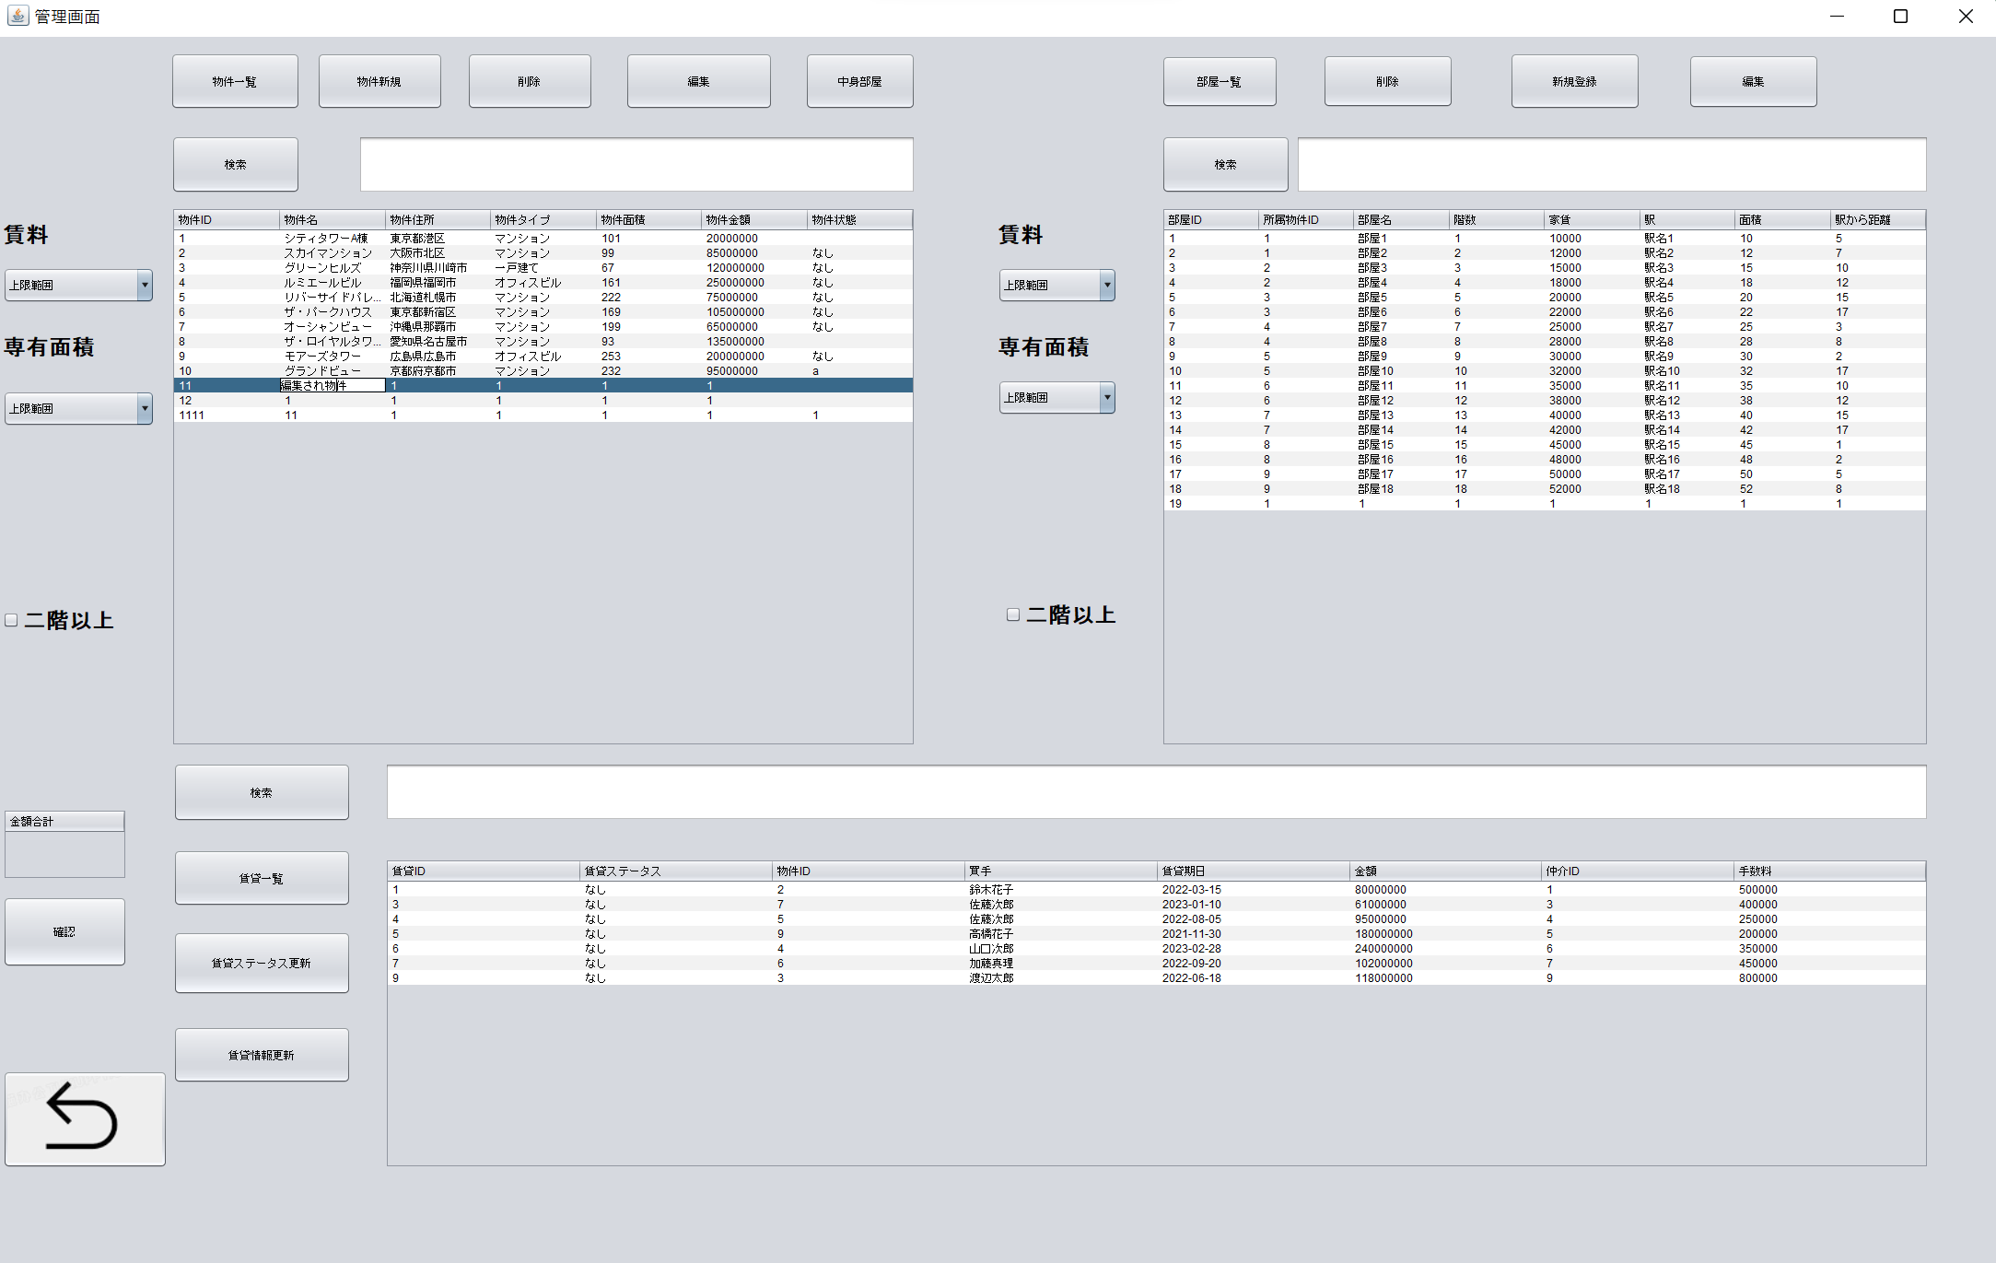

4.3、正しく表示されます



５.1、物件の中身部屋一覧

 | シート物件一覧と同じ

6.1、検索したい物件IDを入力し、検索ボタンをクリック

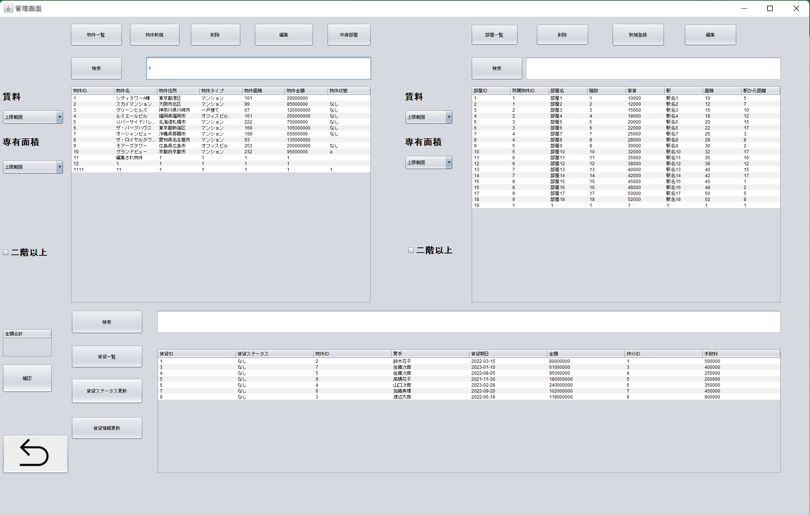

6.2、検索物件が表示されます

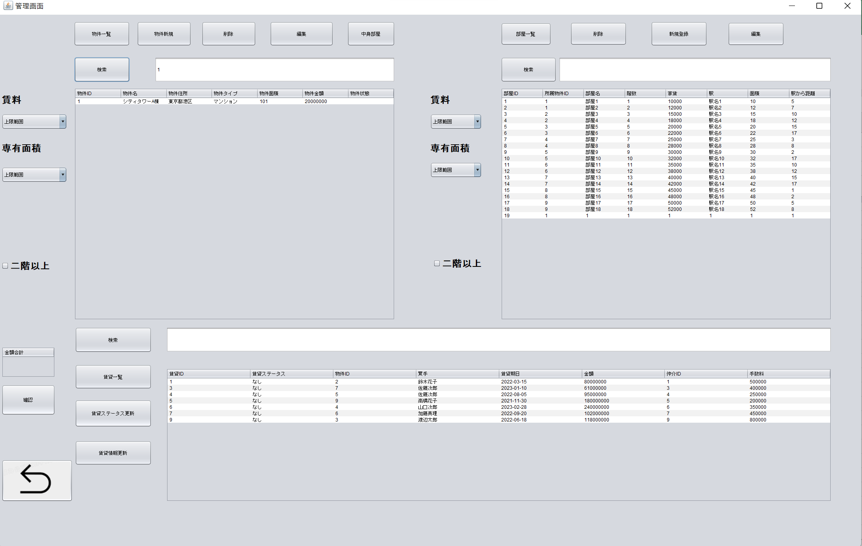

7.1、賃料で物件一覧
8.1、面積で物件一覧
9.1、階数で物件一覧物

 | シート物件一覧と同じ

10.1、部屋新規登録
11.1、部屋削除
12.1、部屋編集
13.1、部屋検索
14.1、賃料で部屋一覧
15.1、面積で部屋一覧
16.1、階数で部屋一覧
17.1、賃貸検索
18.1、賃貸情報更新

 | 流れと2.1～9.1同じ
19.1、賃貸情報を選択し

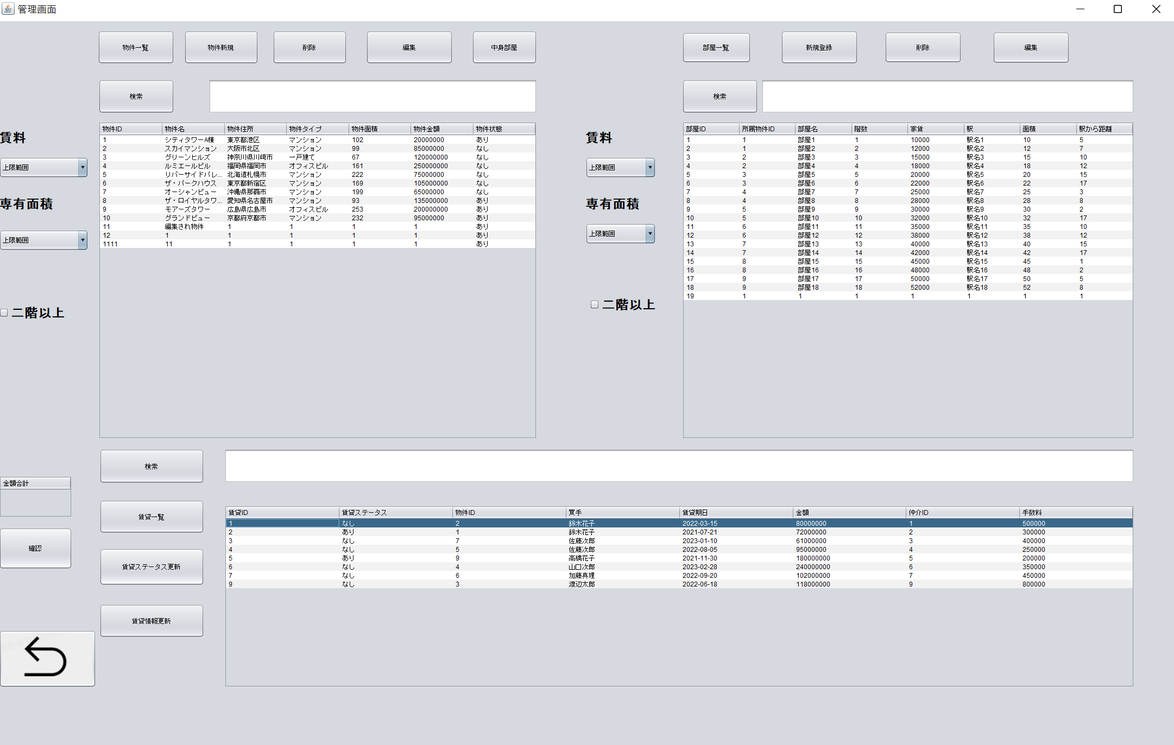

19.2、情報を入力し、賃貸ステータス更新ボタンをクリック
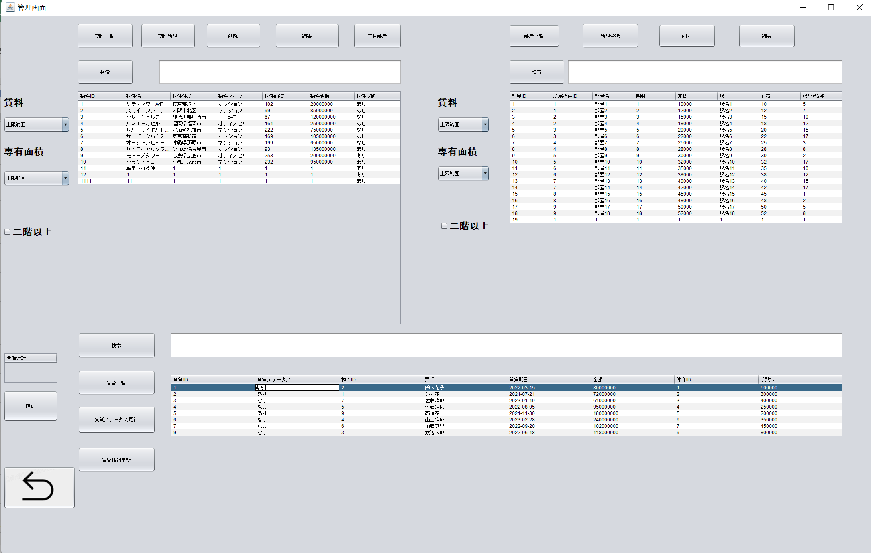

19.3、情報が表示されます

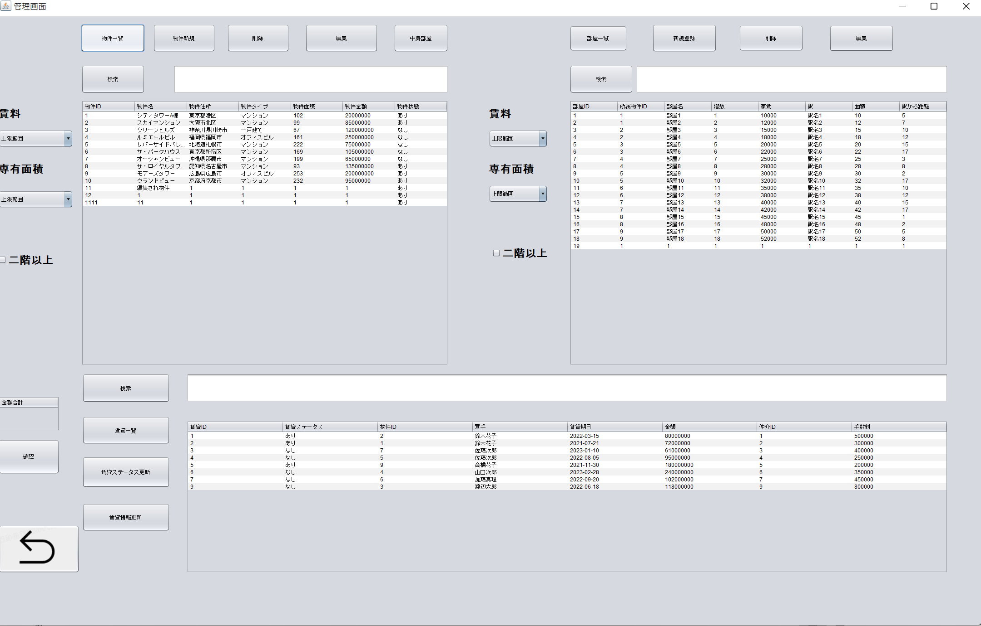

20.1、金額の確認ボタンをクリック

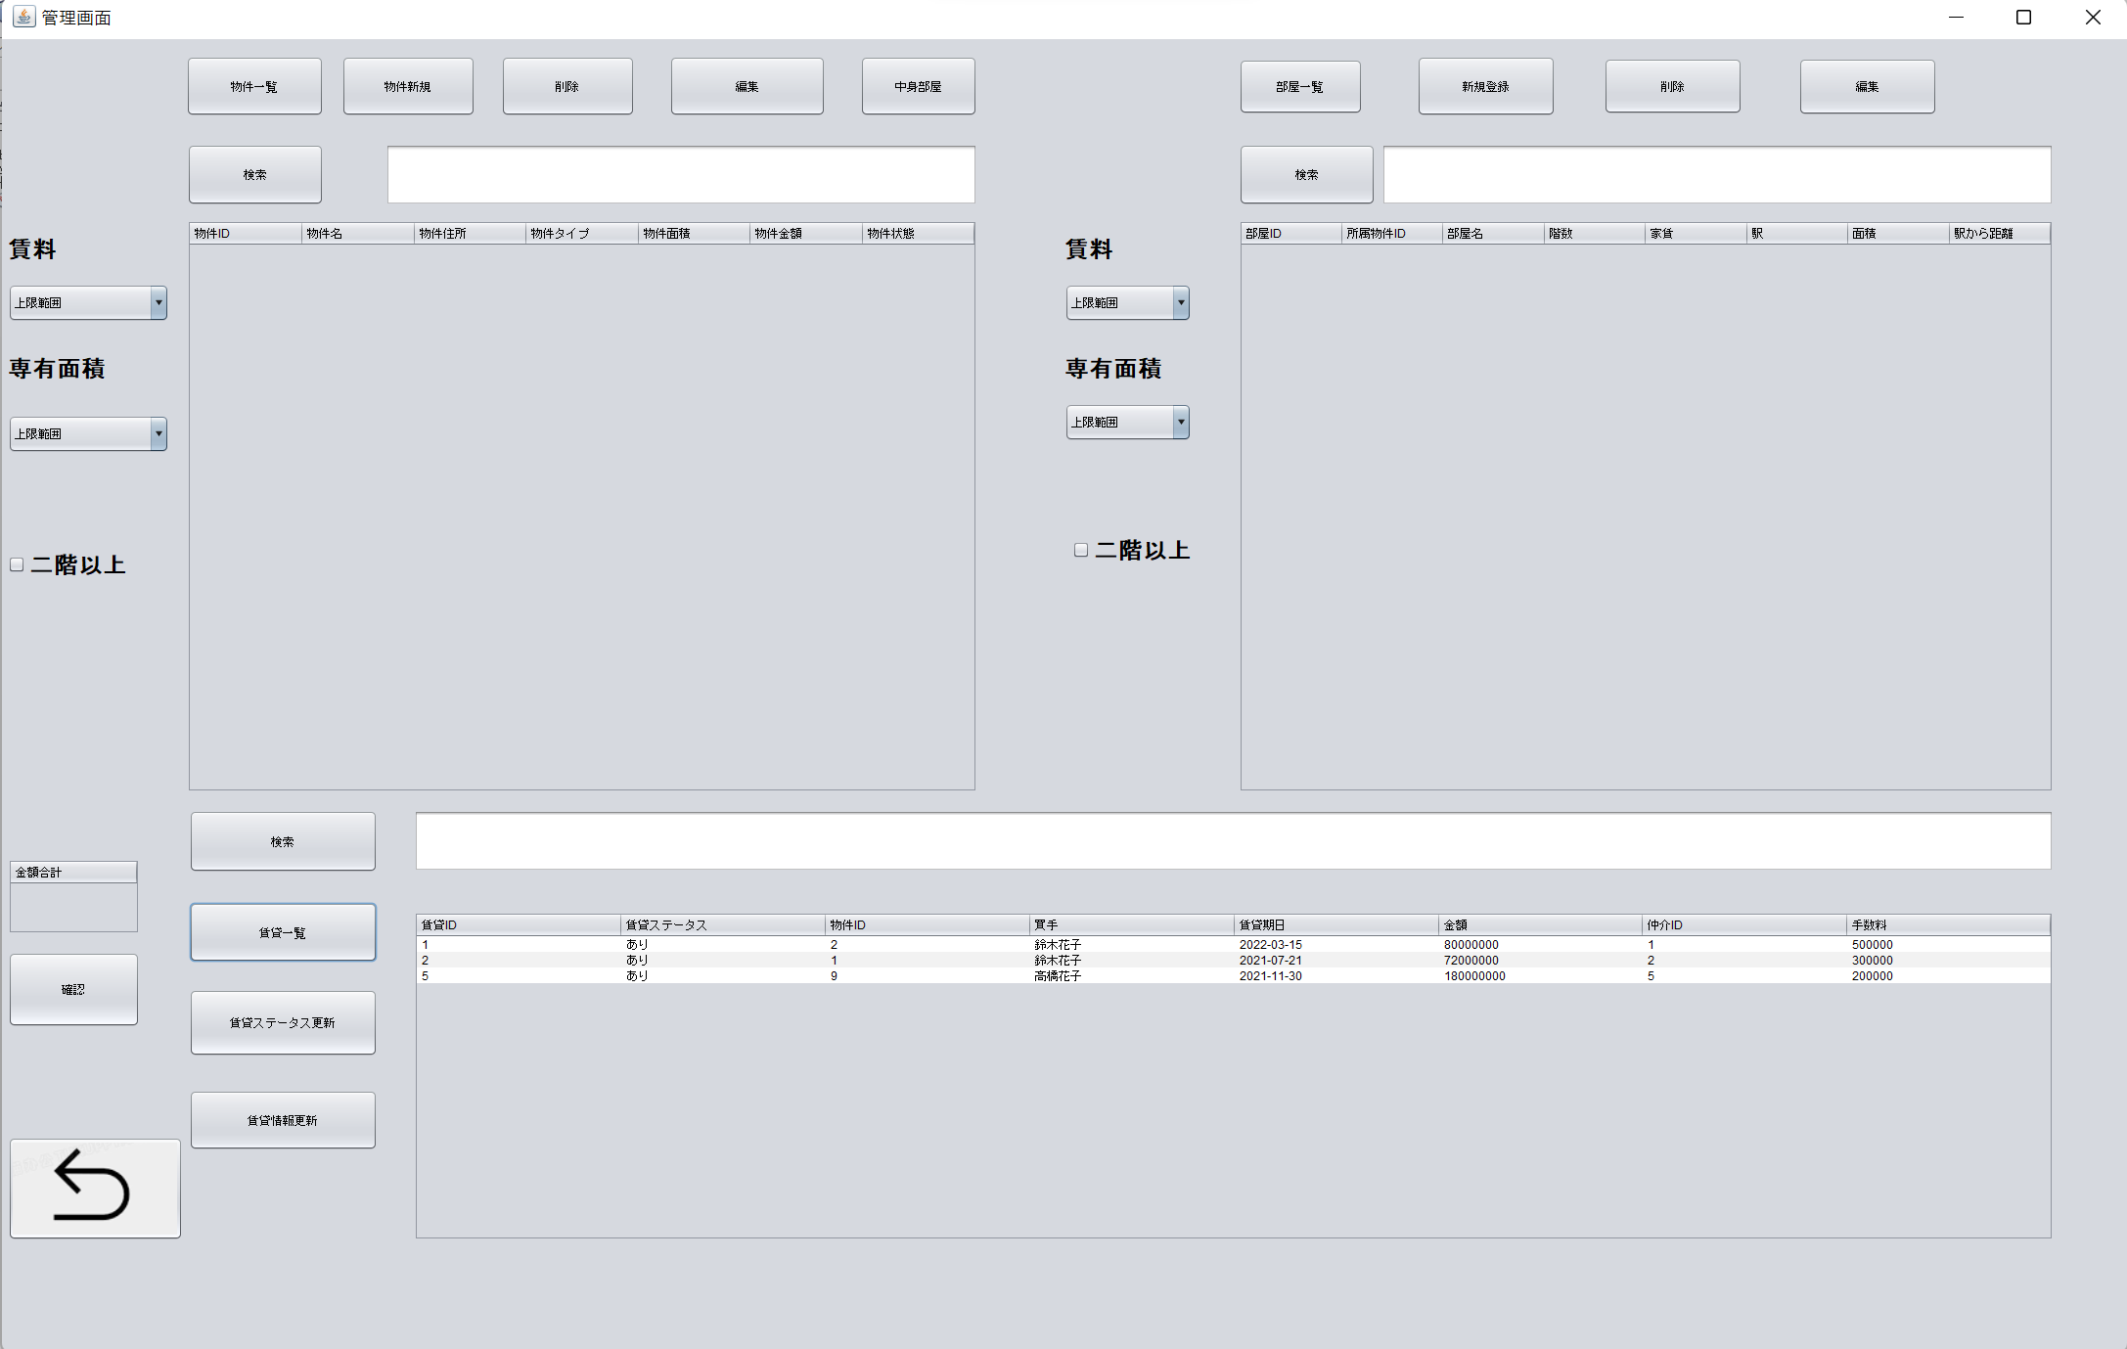

20.1、合計金額表示されます

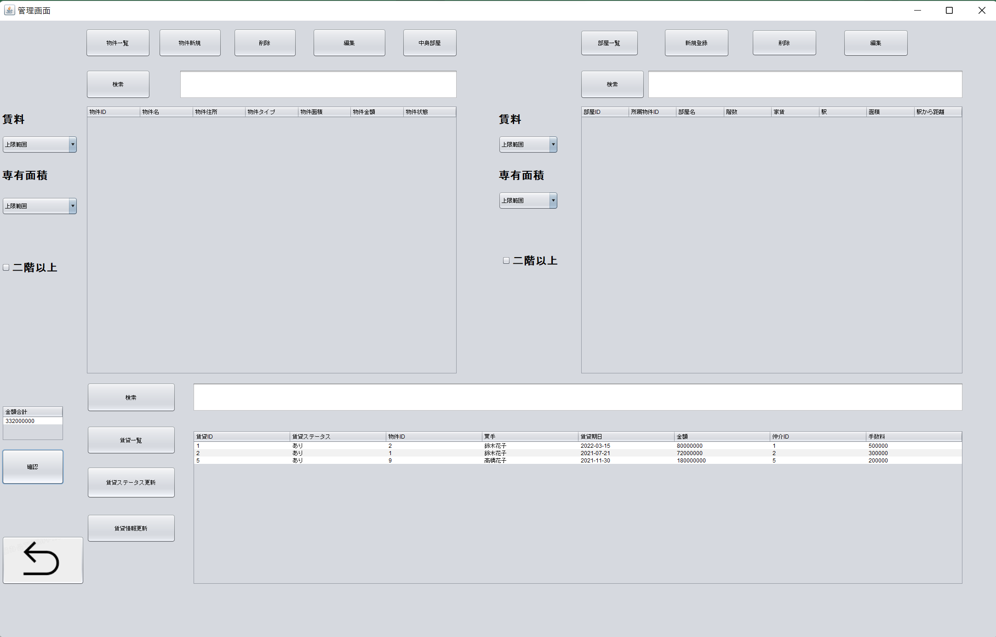

20.1、戻りボタンをクリック

ユーザ管理画面
 |  | クリック | 入力 | 確認

一、ユーザ管理画面

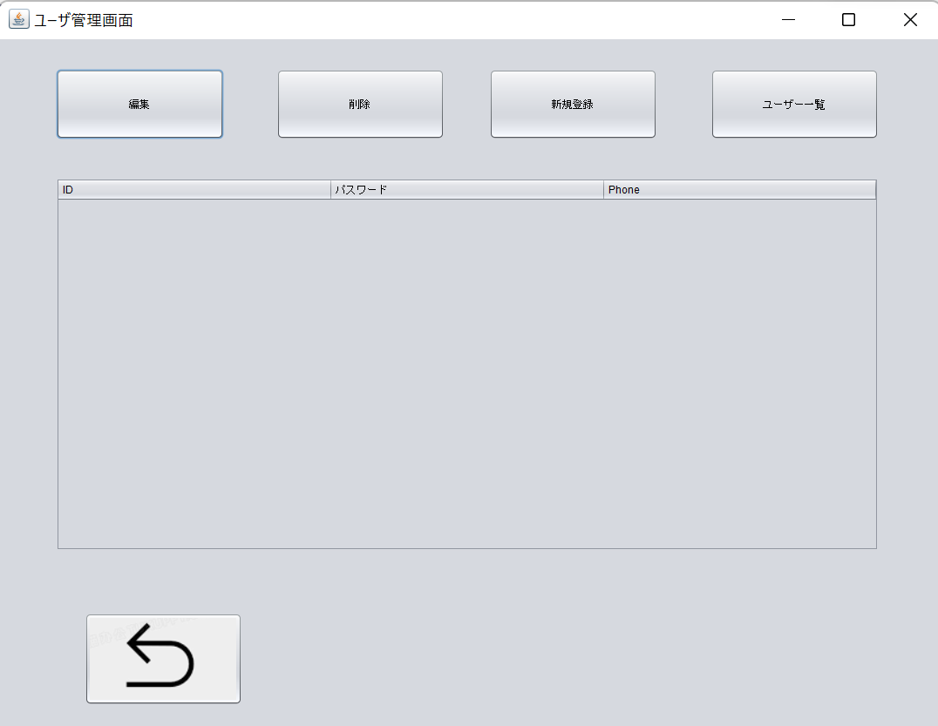

1.1、ユーザ一覧
2.1、ユーザ新規登録
3.1、ユーザ削除
4.1、ユーザ編集
5.1、戻るボタン

 | 以上流れと管理画面シート同じ

